P0
partId | metric | type | mitig | min | max | mean | median | stdev | outliers (val) | outliers (%) | 1 | CONFIG: OFFSET | 1 | FROM THIS COL, DON'T TOUCH ANYTHING!! USED TO COMPUTE RESULTS |  |  | min | max | mean | median | stdev | outliers (val)
0 | ExecTime | ALL | CP | 4055946 | 4068703 | 4060744.954 | 4060514 | 1695.941831 | 146 | 1.46 | 3 |  |  |  | 1 |  | L | L-CPC | L | L | CP | No-mitig
0 | ExecTime | ALL | CPC | 4015568 | 4066514 | 4020991.827 | 4020460 | 3138.816912 | 282 | 2.82 | 5 |  |  |  | 2 |  | L-CPC | No-mitig | L-CPC | L-CPC | CPC-CP | L-CPC
0 | ExecTime | ALL | CPC-CP | 4053838 | 4102973 | 4057343.195 | 4057108 | 2386.567787 | 293 | 2.93 | 7 |  |  |  | 3 |  | No-mitig | CPC | CPC | CPC | L-CP | CP
0 | ExecTime | ALL | CPC-D | 4049568 | 4097865 | 4053180.942 | 4052811 | 2805.760681 | 322 | 3.22 | 9 |  |  |  | 4 |  | CPC | L | No-mitig | No-mitig | CPC-D | L
0 | ExecTime | ALL | D | 4050433 | 4100838 | 4055449.839 | 4055054 | 2996.968316 | 360 | 3.6 | 11 |  |  |  | 5 |  | CPC-D | CP | CPC-D | CPC-D | L-CPC-CP | CPC
0 | ExecTime | ALL | L | 4011757 | 4067514 | 4018656.016 | 4017811 | 3894.99536 | 162 | 1.62 | 13 |  |  |  | 6 |  | D | CPC-D | D | D | D | CPC-CP
0 | ExecTime | ALL | L-CP | 4059243 | 4108054 | 4063296.447 | 4062918 | 2670.821387 | 344 | 3.44 | 15 |  |  |  | 7 |  | CPC-CP | D | CPC-CP | CPC-CP | No-mitig | CPC-D
0 | ExecTime | ALL | L-CPC | 4012919 | 4066027 | 4019163.071 | 4018135 | 3535.967859 | 102 | 1.02 | 17 |  |  |  | 8 |  |  | CPC-CP | CP | CP | L-CPC-D | L-CP
0 | ExecTime | ALL | L-CPC-CP | 4057865 | 4108892 | 4063294.209 | 4062811 | 2935.322493 | 534 | 5.34 | 19 |  |  |  | 9 |  | L-CPC-CP | L-CP | L-CPC-CP | L-CPC-CP | L-D | D
0 | ExecTime | ALL | L-CPC-D | 4102216 | 4153675 | 4107457.681 | 4107054 | 3065.869301 | 413 | 4.13 | 21 |  |  |  | 10 |  | L-CP | L-CPC-CP | L-CP | L-CP | CPC | L-D
0 | ExecTime | ALL | L-D | 4103595 | 4152190 | 4109585.624 | 4109000 | 3133.06488 | 404 | 4.04 | 23 |  |  |  | 11 |  | L-CPC-D | L-D | L-CPC-D | L-CPC-D | L-CPC | L-CPC-D
0 | ExecTime | ALL | No-mitig | 4015081 | 4066513 | 4022455.962 | 4022027 | 3028.927676 | 98 | 0.98 | 25 |  |  |  | 12 |  | L-D | L-CPC-D | L-D | L-D | L | L-CPC-CP
A | B | C | D | E | F | G | H | I | J | K

Best for | 1 | 2 | 3 | 4 | 5 | 6 | 7 | 8 | 9 | 10 | 11 | 12
min | L | L-CPC | No-mitig | CPC | CPC-D | D | CPC-CP |  | L-CPC-CP | L-CP | L-CPC-D | L-D |  |  | min |  | max |  | mean |  | median |  | stdev |  | outliers (val)
max | L-CPC | No-mitig | CPC | L | CP | CPC-D | D | CPC-CP | L-CP | L-CPC-CP | L-D | L-CPC-D |  |  | L | 4011757 | L-CPC | 4066027 | L | 4018656.0159 | L | 4017811 | CP | 1695.9418311 | No-mitig | 98
mean | L | L-CPC | CPC | No-mitig | CPC-D | D | CPC-CP | CP | L-CPC-CP | L-CP | L-CPC-D | L-D |  |  | L-CPC | 4012919 | No-mitig | 4066513 | L-CPC | 4019163.0706 | L-CPC | 4018135 | CPC-CP | 2386.567787 | L-CPC | 102
median | L | L-CPC | CPC | No-mitig | CPC-D | D | CPC-CP | CP | L-CPC-CP | L-CP | L-CPC-D | L-D |  |  | No-mitig | 4015081 | CPC | 4066514 | CPC | 4020991.8266 | CPC | 4020460 | L-CP | 2670.8213874 | CP | 146
stdev | CP | CPC-CP | L-CP | CPC-D | L-CPC-CP | D | No-mitig | L-CPC-D | L-D | CPC | L-CPC | L |  |  | CPC | 4015568 | L | 4067514 | No-mitig | 4022455.9623 | No-mitig | 4022027 | CPC-D | 2805.7606806 | L | 162
outliers (val) | No-mitig | L-CPC | CP | L | CPC | CPC-CP | CPC-D | L-CP | D | L-D | L-CPC-D | L-CPC-CP |  |  | CPC-D | 4049568 | CP | 4068703 | CPC-D | 4053180.9422 | CPC-D | 4052811 | L-CPC-CP | 2935.3224934 | CPC | 282
 |  |  |  |  |  |  |  |  |  |  |  |  |  |  | D | 4050433 | CPC-D | 4097865 | D | 4055449.8395 | D | 4055054 | D | 2996.9683156 | CPC-CP | 293
 |  |  |  |  |  |  |  |  |  |  |  |  |  |  | CPC-CP | 4053838 | D | 4100838 | CPC-CP | 4057343.1951 | CPC-CP | 4057108 | No-mitig | 3028.927676 | CPC-D | 322
Best according to objectives: |  |  | Comparison to no-mitig |  | min | max | mean | median | stdev | outliers (val) |  |  |  |  |  | 4055946 | CPC-CP | 4102973 | CP | 4060744.9541 | CP | 4060514 | L-CPC-D | 3065.8693014 | L-CP | 344
CP | 20 |  | CP |  | 101.0177877 | 100.0538545 | 100.9518809 | 100.9569056 | 55.99149311 | 148.9795918 |  |  |  |  | L-CPC-CP | 4057865 | L-CP | 4108054 | L-CPC-CP | 4063294.2094 | L-CPC-CP | 4062811 | L-D | 3133.0648801 | D | 360
No-mitig | 17 |  | CPC |  | 100.0121293 | 100.0000246 | 99.96360095 | 99.96103955 | 103.6279914 | 287.755102 |  |  |  |  | L-CP | 4059243 | L-CPC-CP | 4108892 | L-CP | 4063296.4474 | L-CP | 4062918 | CPC | 3138.8169122 | L-D | 404
CPC-CP | 16 |  | CPC-CP |  | 100.9652856 | 100.8965913 | 100.8673117 | 100.8722219 | 78.79249828 | 298.9795918 |  |  |  |  | L-CPC-D | 4102216 | L-D | 4152190 | L-CPC-D | 4107457.6811 | L-CPC-D | 4107054 | L-CPC | 3535.9678588 | L-CPC-D | 413
CPC-D | 16 |  | CPC-D |  | 100.8589366 | 100.77098 | 100.7638363 | 100.7653852 | 92.63214513 | 328.5714286 |  |  |  |  | L-D | 4103595 | L-CPC-D | 4153675 | L-D | 4109585.6238 | L-D | 4109000 | L | 3894.9953602 | L-CPC-CP | 534
L-CP | 14 |  | D |  | 100.8804804 | 100.8440893 | 100.8202421 | 100.8211531 | 98.94486221 | 367.3469388
L-CPC | 14 |  | L |  | 99.91721213 | 100.0246157 | 99.90553168 | 99.89517723 | 128.5932111 | 165.3061224
CPC | 13 |  | L-CP |  | 101.0999031 | 101.0215386 | 101.0153122 | 101.0166764 | 88.17712647 | 351.0204082 |  |  |  |  |  | min | max | mean | median | stdev | outliers (val) |  | min | max | mean | median | stdev | outliers (val) | SUM
D | 13 |  | L-CPC |  | 99.94615302 | 99.98804873 | 99.91813728 | 99.90323287 | 116.7399237 | 104.0816327 |  |  |  |  | CP | 0 | 5 | 8 | 8 | 1 | 3 |  | 0 | 8 | 0 | 0 | 12 | 0 | 20
L-CPC-CP | 11 |  | L-CPC-CP |  | 101.0655825 | 101.0421459 | 101.0152565 | 101.0140161 | 96.90962636 | 544.8979592 |  |  |  |  | CPC | 4 | 3 | 3 | 3 | 10 | 5 |  | 0 | 10 | 0 | 0 | 3 | 0 | 13
L | 10 |  | L-CPC-D |  | 102.1701928 | 102.1434089 | 102.1131796 | 102.1140335 | 101.2196272 | 421.4285714 |  |  |  |  | CPC-CP | 7 | 8 | 7 | 7 | 2 | 6 |  | 0 | 5 | 0 | 0 | 11 | 0 | 16
L-CPC-D | 6 |  | L-D |  | 102.2045383 | 102.1068911 | 102.1660812 | 102.1624171 | 103.4380882 | 412.244898 |  |  |  |  | CPC-D | 5 | 6 | 5 | 5 | 4 | 7 |  | 0 | 7 | 0 | 0 | 9 | 0 | 16
L-D | 6 |  |  |  |  |  |  |  |  |  |  |  |  |  | D | 6 | 7 | 6 | 6 | 6 | 9 |  | 0 | 6 | 0 | 0 | 7 | 0 | 13
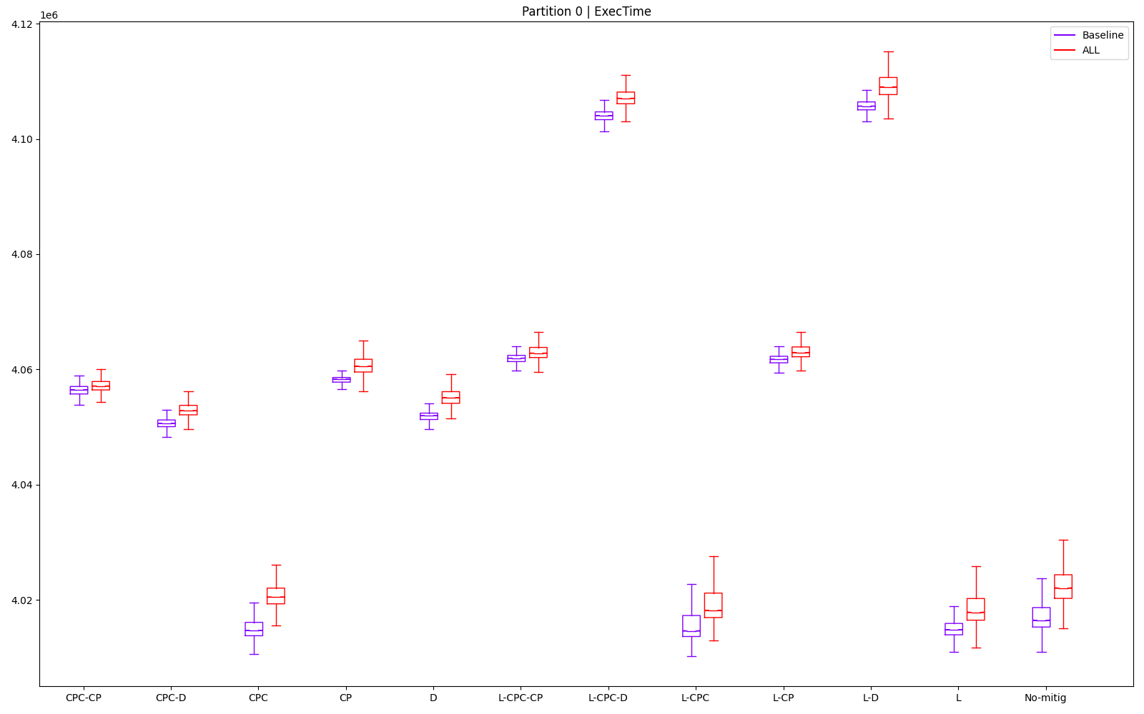
 |  |  |  |  |  |  |  |  |  |  |  |  |  |  | L | 1 | 4 | 1 | 1 | 12 | 4 |  | 0 | 9 | 0 | 0 | 1 | 0 | 10
 |  |  |  |  |  |  |  |  |  |  |  |  |  |  | L-CP | 10 | 9 | 10 | 10 | 3 | 8 |  | 0 | 4 | 0 | 0 | 10 | 0 | 14
 |  |  |  |  |  |  |  |  |  |  |  |  |  |  | L-CPC | 2 | 1 | 2 | 2 | 11 | 2 |  | 0 | 12 | 0 | 0 | 2 | 0 | 14
 |  |  |  |  |  |  |  |  |  |  |  |  |  |  | L-CPC-CP | 9 | 10 | 9 | 9 | 5 | 12 |  | 0 | 3 | 0 | 0 | 8 | 0 | 11
 |  |  |  |  |  |  |  |  |  |  |  |  |  |  | L-CPC-D | 11 | 12 | 11 | 11 | 8 | 11 |  | 0 | 1 | 0 | 0 | 5 | 0 | 6
 |  |  |  |  |  |  |  |  |  |  |  |  |  |  | L-D | 12 | 11 | 12 | 12 | 9 | 10 |  | 0 | 2 | 0 | 0 | 4 | 0 | 6
 |  |  |  |  |  |  |  |  |  |  |  |  |  |  | No-mitig | 3 | 2 | 4 | 4 | 7 | 1 |  | 0 | 11 | 0 | 0 | 6 | 0 | 17

P1
partId | metric | type | mitig | min | max | mean | median | stdev | outliers (val) | outliers (%) | 27 | CONFIG: OFFSET | 27 | FROM THIS COL, DON'T TOUCH ANYTHING!! USED TO COMPUTE RESULTS |  |  | min | max | mean | median | stdev | outliers (val)
1 | ExecTime | ALL | CP | 4067216 | 4136378 | 4110511.734 | 4110757 | 6913.057371 | 495 | 4.95 | 29 |  |  |  | 1 |  | L-CPC | L | L | L-CPC | CPC-CP | L-CPC-CP
1 | ExecTime | ALL | CPC | 3997216 | 4072189 | 4046349.978 | 4047784 | 8020.223529 | 557 | 5.57 | 31 |  |  |  | 2 |  | L | L-CPC | L-CPC | L | L-CP | CPC-CP
1 | ExecTime | ALL | CPC-CP | 4081756 | 4111703 | 4096595.309 | 4096703 | 3960.039237 | 104 | 1.04 | 33 |  |  |  | 3 |  | CPC | CPC | CPC | CPC | L-CPC-D | L-CPC-D
1 | ExecTime | ALL | CPC-D | 4186433 | 4257730 | 4235036.206 | 4235784 | 6932.469424 | 445 | 4.45 | 35 |  |  |  | 4 |  | No-mitig | No-mitig | L-CP | L-CP | CP | No-mitig
1 | ExecTime | ALL | D | 4178514 | 4270540 | 4241356.578 | 4244054 | 11847.14216 | 511 | 5.11 | 37 |  |  |  | 5 |  | L-CP | L-CP | No-mitig | No-mitig | CPC-D | CPC-D
1 | ExecTime | ALL | L | 3982406 | 4051216 | 3998190.697 | 3996351 | 7978.148716 | 750 | 7.5 | 39 |  |  |  | 6 |  | L-CPC-CP | CPC-CP | L-CPC-CP | L-CPC-CP | L | CP
1 | ExecTime | ALL | L-CP | 4040054 | 4091973 | 4050666.8 | 4049473 | 5435.488547 | 930 | 9.3 | 41 |  |  |  | 7 |  | CP | L-CPC-CP | CPC-CP | CPC-CP | CPC | D
1 | ExecTime | ALL | L-CPC | 3982000 | 4052054 | 3998394.14 | 3995891 | 8989.636583 | 892 | 8.92 | 43 |  |  |  | 8 |  | CPC-CP | CP | CP | CP | L-CPC | L-D
1 | ExecTime | ALL | L-CPC-CP | 4042027 | 4126946 | 4067563.157 | 4067568 | 15643.65912 | 2 | 0.02 | 45 |  |  |  | 9 |  | D | CPC-D | CPC-D | CPC-D | No-mitig | CPC
1 | ExecTime | ALL | L-CPC-D | 4662433 | 4721054 | 4685091.273 | 4684811 | 5782.282985 | 132 | 1.32 | 47 |  |  |  | 10 |  | CPC-D | D | D | D | L-D | L
1 | ExecTime | ALL | L-D | 4662702 | 4758595 | 4701355.31 | 4699675 | 9808.872457 | 529 | 5.29 | 49 |  |  |  | 11 |  | L-CPC-D | L-CPC-D | L-CPC-D | L-CPC-D | D | L-CPC
1 | ExecTime | ALL | No-mitig | 4006028 | 4091216 | 4061962.962 | 4063027 | 9178.884642 | 325 | 3.25 | 51 |  |  |  | 12 |  | L-D | L-D | L-D | L-D | L-CPC-CP | L-CP
A | B | C | D | E | F | G | H | I | J | K

Best for | 1 | 2 | 3 | 4 | 5 | 6 | 7 | 8 | 9 | 10 | 11 | 12
min | L-CPC | L | CPC | No-mitig | L-CP | L-CPC-CP | CP | CPC-CP | D | CPC-D | L-CPC-D | L-D |  |  | min |  | max |  | mean |  | median |  | stdev |  | outliers (val)
max | L | L-CPC | CPC | No-mitig | L-CP | CPC-CP | L-CPC-CP | CP | CPC-D | D | L-CPC-D | L-D |  |  | L-CPC | 3982000 | L | 4051216 | L | 3998190.6972 | L-CPC | 3995891 | CPC-CP | 3960.0392367 | L-CPC-CP | 2
mean | L | L-CPC | CPC | L-CP | No-mitig | L-CPC-CP | CPC-CP | CP | CPC-D | D | L-CPC-D | L-D |  |  | L | 3982406 | L-CPC | 4052054 | L-CPC | 3998394.14 | L | 3996351 | L-CP | 5435.4885472 | CPC-CP | 104
median | L-CPC | L | CPC | L-CP | No-mitig | L-CPC-CP | CPC-CP | CP | CPC-D | D | L-CPC-D | L-D |  |  | CPC | 3997216 | CPC | 4072189 | CPC | 4046349.9781 | CPC | 4047784 | L-CPC-D | 5782.2829847 | L-CPC-D | 132
stdev | CPC-CP | L-CP | L-CPC-D | CP | CPC-D | L | CPC | L-CPC | No-mitig | L-D | D | L-CPC-CP |  |  | No-mitig | 4006028 | No-mitig | 4091216 | L-CP | 4050666.8003 | L-CP | 4049473 | CP | 6913.0573714 | No-mitig | 325
outliers (val) | L-CPC-CP | CPC-CP | L-CPC-D | No-mitig | CPC-D | CP | D | L-D | CPC | L | L-CPC | L-CP |  |  | L-CP | 4040054 | L-CP | 4091973 | No-mitig | 4061962.9616 | No-mitig | 4063027 | CPC-D | 6932.4694238 | CPC-D | 445
 |  |  |  |  |  |  |  |  |  |  |  |  |  |  | L-CPC-CP | 4042027 | CPC-CP | 4111703 | L-CPC-CP | 4067563.1571 | L-CPC-CP | 4067568 | L | 7978.1487162 | CP | 495
 |  |  |  |  |  |  |  |  |  |  |  |  |  |  | CP | 4067216 | L-CPC-CP | 4126946 | CPC-CP | 4096595.3089 | CPC-CP | 4096703 | CPC | 8020.223529 | D | 511
Best according to objectives: |  |  | Comparison to no-mitig |  | min | max | mean | median | stdev | outliers (val) |  |  |  |  | CPC-CP | 4081756 | CP | 4136378 | CP | 4110511.7344 | CP | 4110757 | L-CPC | 8989.6365831 | L-D | 529
CPC-CP | 19 |  | CP |  | 101.5273982 | 101.1038772 | 101.1952047 | 101.1747399 | 75.3147865 | 152.3076923 |  |  |  |  | D | 4178514 | CPC-D | 4257730 | CPC-D | 4235036.2064 | CPC-D | 4235784 | No-mitig | 9178.8846424 | CPC | 557
L | 19 |  | CPC |  | 99.78003149 | 99.53493045 | 99.61562959 | 99.62483636 | 87.37688555 | 171.3846154 |  |  |  |  | CPC-D | 4186433 | D | 4270540 | D | 4241356.5779 | D | 4244054 | L-D | 9808.8724567 | L | 750
L-CP | 19 |  | CPC-CP |  | 101.8903512 | 100.5007558 | 100.8526013 | 100.8288402 | 43.14292412 | 32 |  |  |  |  | L-CPC-D | 4662433 | L-CPC-D | 4721054 | L-CPC-D | 4685091.2726 | L-CPC-D | 4684811 | D | 11847.142162 | L-CPC | 892
CPC | 16 |  | CPC-D |  | 104.5033385 | 104.0700369 | 104.2608277 | 104.2519284 | 75.52627246 | 136.9230769 |  |  |  |  | L-D | 4662702 | L-D | 4758595 | L-D | 4701355.3103 | L-D | 4699675 | L-CPC-CP | 15643.659116 | L-CP | 930
L-CPC | 16 |  | D |  | 104.3056614 | 104.3831467 | 104.4164267 | 104.4554713 | 129.069518 | 157.2307692
CP | 14 |  | L |  | 99.41033862 | 99.02229557 | 98.43001364 | 98.3589575 | 86.91849857 | 230.7692308
No-mitig | 13 |  | L-CP |  | 100.84937 | 100.0185031 | 99.72190388 | 99.66640635 | 59.21730972 | 286.1538462 |  |  |  |  |  | min | max | mean | median | stdev | outliers (val) |  | min | max | mean | median | stdev | outliers (val) | SUM
CPC-D | 12 |  | L-CPC |  | 99.40020389 | 99.04277848 | 98.43502213 | 98.34763589 | 97.9382238 | 274.4615385 |  |  |  |  | CP | 7 | 8 | 8 | 8 | 4 | 6 |  | 0 | 5 | 0 | 0 | 9 | 0 | 14
L-CPC-D | 12 |  | L-CPC-CP |  | 100.8986208 | 100.8733345 | 100.1378692 | 100.111764 | 170.4309371 | 0.6153846154 |  |  |  |  | CPC | 3 | 3 | 3 | 3 | 7 | 9 |  | 0 | 10 | 0 | 0 | 6 | 0 | 16
L-CPC-CP | 7 |  | L-CPC-D |  | 116.3854322 | 115.394885 | 115.340571 | 115.3034671 | 62.99548594 | 40.61538462 |  |  |  |  | CPC-CP | 8 | 6 | 7 | 7 | 1 | 2 |  | 0 | 7 | 0 | 0 | 12 | 0 | 19
D | 5 |  | L-D |  | 116.392147 | 116.3124851 | 115.7409694 | 115.6693027 | 106.8634463 | 162.7692308 |  |  |  |  | CPC-D | 10 | 9 | 9 | 9 | 5 | 5 |  | 0 | 4 | 0 | 0 | 8 | 0 | 12
L-D | 4 |  |  |  |  |  |  |  |  |  |  |  |  |  | D | 9 | 10 | 10 | 10 | 11 | 7 |  | 0 | 3 | 0 | 0 | 2 | 0 | 5
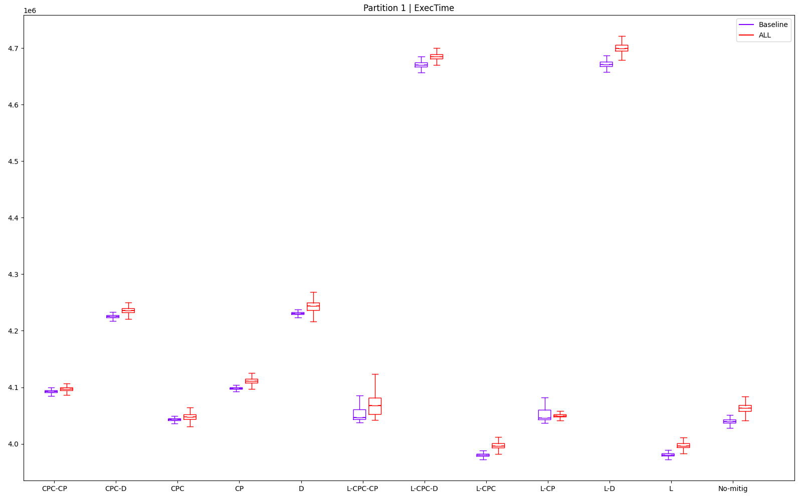
 |  |  |  |  |  |  |  |  |  |  |  |  |  |  | L | 2 | 1 | 1 | 2 | 6 | 10 |  | 0 | 12 | 0 | 0 | 7 | 0 | 19
 |  |  |  |  |  |  |  |  |  |  |  |  |  |  | L-CP | 5 | 5 | 4 | 4 | 2 | 12 |  | 0 | 8 | 0 | 0 | 11 | 0 | 19
 |  |  |  |  |  |  |  |  |  |  |  |  |  |  | L-CPC | 1 | 2 | 2 | 1 | 8 | 11 |  | 0 | 11 | 0 | 0 | 5 | 0 | 16
 |  |  |  |  |  |  |  |  |  |  |  |  |  |  | L-CPC-CP | 6 | 7 | 6 | 6 | 12 | 1 |  | 0 | 6 | 0 | 0 | 1 | 0 | 7
 |  |  |  |  |  |  |  |  |  |  |  |  |  |  | L-CPC-D | 11 | 11 | 11 | 11 | 3 | 3 |  | 0 | 2 | 0 | 0 | 10 | 0 | 12
 |  |  |  |  |  |  |  |  |  |  |  |  |  |  | L-D | 12 | 12 | 12 | 12 | 10 | 8 |  | 0 | 1 | 0 | 0 | 3 | 0 | 4
 |  |  |  |  |  |  |  |  |  |  |  |  |  |  | No-mitig | 4 | 4 | 5 | 5 | 9 | 4 |  | 0 | 9 | 0 | 0 | 4 | 0 | 13

P2
partId | metric | type | mitig | min | max | mean | median | stdev | outliers (val) | outliers (%) | 53 | CONFIG: OFFSET | 53 | FROM THIS COL, DON'T TOUCH ANYTHING!! USED TO COMPUTE RESULTS |  |  | min | max | mean | median | stdev | outliers (val)
2 | ExecTime | ALL | CP | 3663298 | 3725027 | 3672894.662 | 3667946 | 15123.87347 | 1040 | 10.4 | 55 |  |  |  | 1 |  | CPC | CPC | No-mitig | CPC | CP | No-mitig
2 | ExecTime | ALL | CPC | 3612000 | 3672000 | 3625770.762 | 3615135 | 20646.91259 | 2185 | 21.85 | 57 |  |  |  | 2 |  | No-mitig | No-mitig | CPC | No-mitig | No-mitig | CP
2 | ExecTime | ALL | CPC-CP | 3666919 | 3727513 | 3681543.397 | 3671135 | 20504.49013 | 2171 | 21.71 | 59 |  |  |  | 3 |  | CP | CP | CP | CP | CPC-CP | L-CP
2 | ExecTime | ALL | CPC-D | 3889081 | 3959675 | 3907106.453 | 3895486 | 23337.53015 | 2133 | 21.33 | 61 |  |  |  | 4 |  | CPC-CP | CPC-CP | CPC-CP | CPC-CP | CPC | CPC-D
2 | ExecTime | ALL | D | 3893918 | 3966919 | 3913947.921 | 3902892 | 22774.47235 | 2134 | 21.34 | 63 |  |  |  | 5 |  | L | L-CPC | L | L | D | D
2 | ExecTime | ALL | L | 3716541 | 3813270 | 3740228.51 | 3721892 | 34977.81209 | 2200 | 22 | 65 |  |  |  | 6 |  | L-CPC | L | L-CPC | L-CPC | CPC-D | L-CPC-CP
2 | ExecTime | ALL | L-CP | 3774946 | 3867486 | 3795980.142 | 3778379 | 34537.99982 | 2120 | 21.2 | 67 |  |  |  | 7 |  | L-CPC-CP | L-CP | L-CP | L-CPC-CP | L-CP | L-CPC-D
2 | ExecTime | ALL | L-CPC | 3716892 | 3813000 | 3740314.925 | 3721892 | 35081.98553 | 2218 | 22.18 | 69 |  |  |  | 8 |  | L-CP | L-CPC-CP | L-CPC-CP | L-CP | L-CPC-CP | L-D
2 | ExecTime | ALL | L-CPC-CP | 3773865 | 3868324 | 3796009.614 | 3778351 | 34606.73061 | 2136 | 21.36 | 71 |  |  |  | 9 |  | CPC-D | CPC-D | CPC-D | CPC-D | L | CPC-CP
2 | ExecTime | ALL | L-CPC-D | 5294811 | 5445351 | 5351817.696 | 5330567 | 42813.00166 | 2148 | 21.48 | 73 |  |  |  | 10 |  | D | D | D | D | L-CPC | CPC
2 | ExecTime | ALL | L-D | 5301676 | 5465324 | 5364264.76 | 5342865 | 42925.40354 | 2169 | 21.69 | 75 |  |  |  | 11 |  | L-CPC-D | L-CPC-D | L-CPC-D | L-CPC-D | L-CPC-D | L
2 | ExecTime | ALL | No-mitig | 3613676 | 3675000 | 3623680.22 | 3618703 | 15167.27943 | 1018 | 10.18 | 77 |  |  |  | 12 |  | L-D | L-D | L-D | L-D | L-D | L-CPC
A | B | C | D | E | F | G | H | I | J | K

Best for | 1 | 2 | 3 | 4 | 5 | 6 | 7 | 8 | 9 | 10 | 11 | 12
min | CPC | No-mitig | CP | CPC-CP | L | L-CPC | L-CPC-CP | L-CP | CPC-D | D | L-CPC-D | L-D |  |  | min |  | max |  | mean |  | median |  | stdev |  | outliers (val)
max | CPC | No-mitig | CP | CPC-CP | L-CPC | L | L-CP | L-CPC-CP | CPC-D | D | L-CPC-D | L-D |  |  | CPC | 3612000 | CPC | 3672000 | No-mitig | 3623680.2196 | CPC | 3615135 | CP | 15123.873473 | No-mitig | 1018
mean | No-mitig | CPC | CP | CPC-CP | L | L-CPC | L-CP | L-CPC-CP | CPC-D | D | L-CPC-D | L-D |  |  | No-mitig | 3613676 | No-mitig | 3675000 | CPC | 3625770.7617 | No-mitig | 3618703 | No-mitig | 15167.279425 | CP | 1040
median | CPC | No-mitig | CP | CPC-CP | L | L-CPC | L-CPC-CP | L-CP | CPC-D | D | L-CPC-D | L-D |  |  | CP | 3663298 | CP | 3725027 | CP | 3672894.6616 | CP | 3667946 | CPC-CP | 20504.490127 | L-CP | 2120
stdev | CP | No-mitig | CPC-CP | CPC | D | CPC-D | L-CP | L-CPC-CP | L | L-CPC | L-CPC-D | L-D |  |  | CPC-CP | 3666919 | CPC-CP | 3727513 | CPC-CP | 3681543.3971 | CPC-CP | 3671135 | CPC | 20646.912587 | CPC-D | 2133
outliers (val) | No-mitig | CP | L-CP | CPC-D | D | L-CPC-CP | L-CPC-D | L-D | CPC-CP | CPC | L | L-CPC |  |  | L | 3716541 | L-CPC | 3813000 | L | 3740228.5103 | L | 3721892 | D | 22774.472353 | D | 2134
 |  |  |  |  |  |  |  |  |  |  |  |  |  |  | L-CPC | 3716892 | L | 3813270 | L-CPC | 3740314.9251 | L-CPC | 3721892 | CPC-D | 23337.530149 | L-CPC-CP | 2136
 |  |  |  |  |  |  |  |  |  |  |  |  |  |  | L-CPC-CP | 3773865 | L-CP | 3867486 | L-CP | 3795980.1418 | L-CPC-CP | 3778351 | L-CP | 34537.999823 | L-CPC-D | 2148
Best according to objectives: |  |  | Comparison to no-mitig |  | min | max | mean | median | stdev | outliers (val) |  |  |  |  | L-CP | 3774946 | L-CPC-CP | 3868324 | L-CPC-CP | 3796009.6143 | L-CP | 3778379 | L-CPC-CP | 34606.730615 | L-D | 2169
CP | 22 |  | CP |  | 101.3731724 | 101.3612789 | 101.3581342 | 101.3607914 | 99.71381847 | 102.1611002 |  |  |  |  | CPC-D | 3889081 | CPC-D | 3959675 | CPC-D | 3907106.4533 | CPC-D | 3895486 | L | 34977.812086 | CPC-CP | 2171
No-mitig | 22 |  | CPC |  | 99.95362063 | 99.91836735 | 100.0576911 | 99.90140114 | 136.1279898 | 214.6365422 |  |  |  |  | D | 3893918 | D | 3966919 | D | 3913947.9215 | D | 3902892 | L-CPC | 35081.985534 | CPC | 2185
CPC | 21 |  | CPC-CP |  | 101.473375 | 101.4289252 | 101.5968069 | 101.4489169 | 135.1889785 | 213.2612967 |  |  |  |  | L-CPC-D | 5294811 | L-CPC-D | 5445351 | L-CPC-D | 5351817.6959 | L-CPC-D | 5330567 | L-CPC-D | 42813.001661 | L | 2200
CPC-CP | 19 |  | CPC-D |  | 107.6211868 | 107.7462585 | 107.8215024 | 107.6486797 | 153.8676087 | 209.5284872 |  |  |  |  | L-D | 5301676 | L-D | 5465324 | L-D | 5364264.7603 | L-D | 5342865 | L-D | 42925.403543 | L-CPC | 2218
L-CP | 12 |  | D |  | 107.7550395 | 107.9433741 | 108.0103012 | 107.8533386 | 150.1552897 | 209.6267191
CPC-D | 11 |  | L |  | 102.8465474 | 103.762449 | 103.2162962 | 102.8515465 | 230.6136197 | 216.1100196
D | 11 |  | L-CP |  | 104.4627687 | 105.2377143 | 104.7548324 | 104.4125202 | 227.7138757 | 208.2514735 |  |  |  |  |  | min | max | mean | median | stdev | outliers (val) |  | min | max | mean | median | stdev | outliers (val) | SUM
L | 11 |  | L-CPC |  | 102.8562605 | 103.755102 | 103.218681 | 102.8515465 | 231.3004498 | 217.8781925 |  |  |  |  | CP | 3 | 3 | 3 | 3 | 1 | 2 |  | 0 | 10 | 0 | 0 | 12 | 0 | 22
L-CPC | 11 |  | L-CPC-CP |  | 104.4328545 | 105.260517 | 104.7556458 | 104.4117464 | 228.1670275 | 209.8231827 |  |  |  |  | CPC | 1 | 1 | 2 | 1 | 4 | 10 |  | 0 | 12 | 0 | 0 | 9 | 0 | 21
L-CPC-CP | 10 |  | L-CPC-D |  | 146.5214646 | 148.1728163 | 147.6901209 | 147.3060099 | 282.2721232 | 211.0019646 |  |  |  |  | CPC-CP | 4 | 4 | 4 | 4 | 3 | 9 |  | 0 | 9 | 0 | 0 | 10 | 0 | 19
L-CPC-D | 4 |  | L-D |  | 146.7114373 | 148.7162993 | 148.0336132 | 147.6458554 | 283.0132045 | 213.064833 |  |  |  |  | CPC-D | 9 | 9 | 9 | 9 | 6 | 4 |  | 0 | 4 | 0 | 0 | 7 | 0 | 11
L-D | 2 |  |  |  |  |  |  |  |  |  |  |  |  |  | D | 10 | 10 | 10 | 10 | 5 | 5 |  | 0 | 3 | 0 | 0 | 8 | 0 | 11
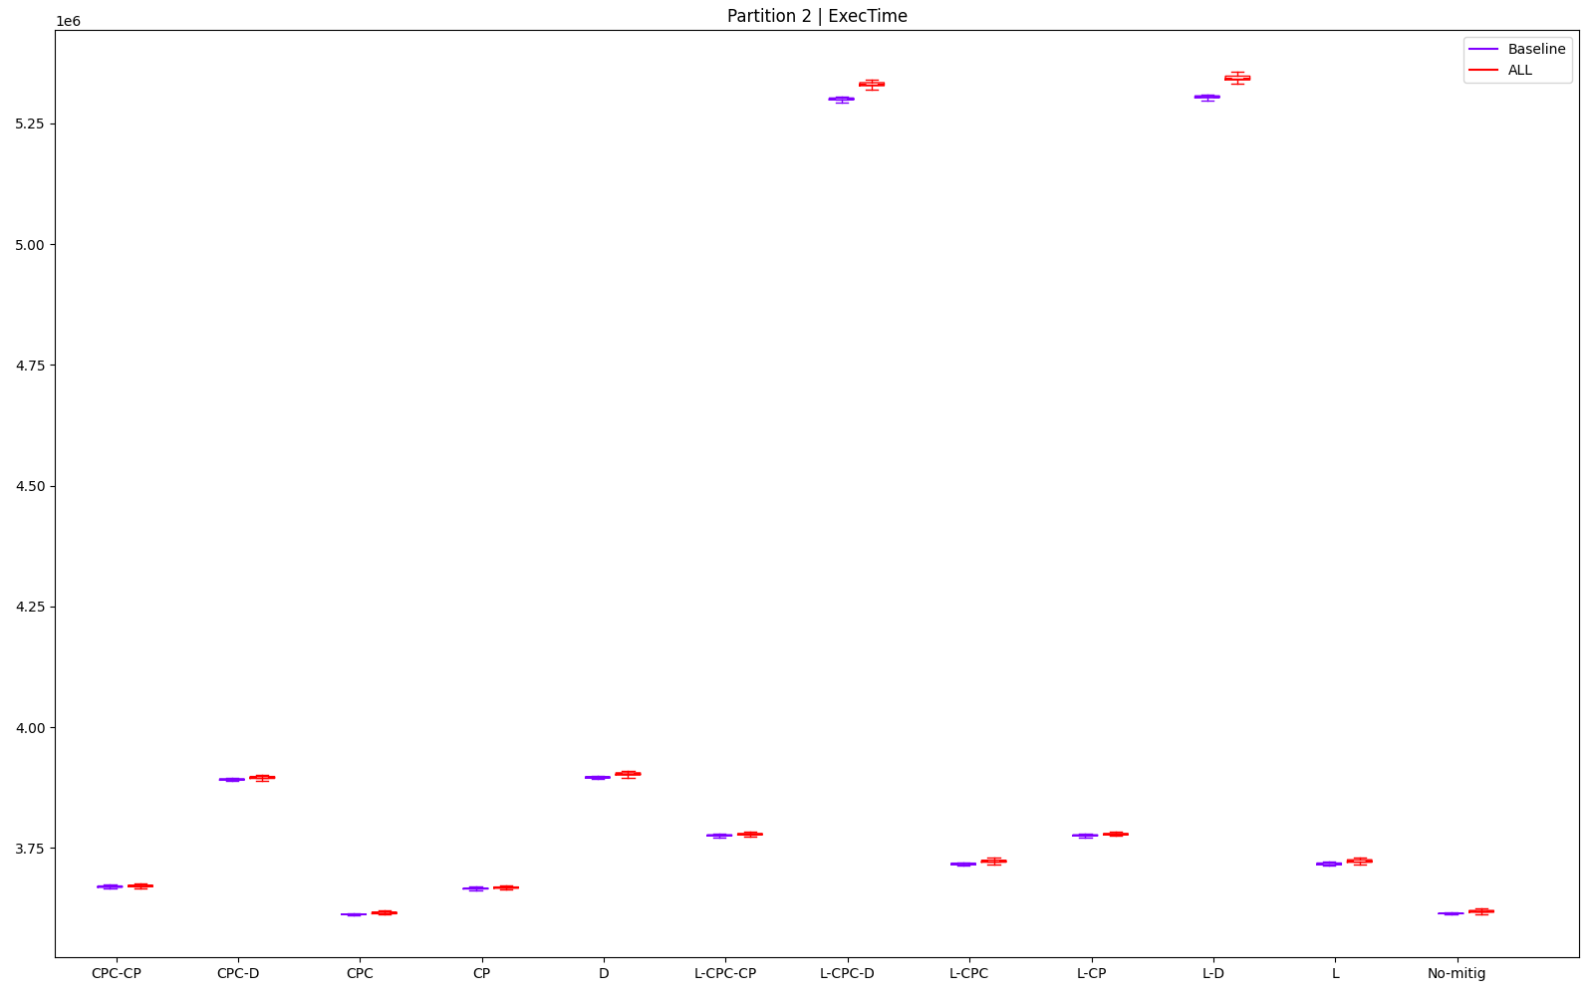
 |  |  |  |  |  |  |  |  |  |  |  |  |  |  | L | 5 | 6 | 5 | 5 | 9 | 11 |  | 0 | 7 | 0 | 0 | 4 | 0 | 11
 |  |  |  |  |  |  |  |  |  |  |  |  |  |  | L-CP | 8 | 7 | 7 | 8 | 7 | 3 |  | 0 | 6 | 0 | 0 | 6 | 0 | 12
 |  |  |  |  |  |  |  |  |  |  |  |  |  |  | L-CPC | 6 | 5 | 6 | 6 | 10 | 12 |  | 0 | 8 | 0 | 0 | 3 | 0 | 11
 |  |  |  |  |  |  |  |  |  |  |  |  |  |  | L-CPC-CP | 7 | 8 | 8 | 7 | 8 | 6 |  | 0 | 5 | 0 | 0 | 5 | 0 | 10
 |  |  |  |  |  |  |  |  |  |  |  |  |  |  | L-CPC-D | 11 | 11 | 11 | 11 | 11 | 7 |  | 0 | 2 | 0 | 0 | 2 | 0 | 4
 |  |  |  |  |  |  |  |  |  |  |  |  |  |  | L-D | 12 | 12 | 12 | 12 | 12 | 8 |  | 0 | 1 | 0 | 0 | 1 | 0 | 2
 |  |  |  |  |  |  |  |  |  |  |  |  |  |  | No-mitig | 2 | 2 | 1 | 2 | 2 | 1 |  | 0 | 11 | 0 | 0 | 11 | 0 | 22

P3
partId | metric | type | mitig | min | max | mean | median | stdev | outliers (val) | outliers (%) | 79 | CONFIG: OFFSET | 79 | FROM THIS COL, DON'T TOUCH ANYTHING!! USED TO COMPUTE RESULTS |  |  | min | max | mean | median | stdev | outliers (val)
3 | ExecTime | ALL | CP | 3665756 | 3682919 | 3671312.636 | 3670270 | 2061.818574 | 496 | 4.96 | 81 |  |  |  | 1 |  | L-CPC | CPC | L-CPC | CPC | CPC | No-mitig
3 | ExecTime | ALL | CPC | 3657270 | 3667216 | 3662397.302 | 3662270 | 1092.748518 | 1690 | 16.9 | 83 |  |  |  | 2 |  | CPC | L-CPC | L | L-CPC | D | CPC-CP
3 | ExecTime | ALL | CPC-CP | 3664676 | 3674567 | 3669854.296 | 3669405 | 1373.717594 | 283 | 2.83 | 85 |  |  |  | 3 |  | L | L | CPC | L | CPC-D | CP
3 | ExecTime | ALL | CPC-D | 3664811 | 3678135 | 3669934.483 | 3669595 | 1162.412885 | 1962 | 19.62 | 87 |  |  |  | 4 |  | No-mitig | No-mitig | No-mitig | No-mitig | CPC-CP | CPC
3 | ExecTime | ALL | D | 3665270 | 3679946 | 3670405.613 | 3669973 | 1156.065288 | 2197 | 21.97 | 89 |  |  |  | 5 |  | CPC-CP | CPC-CP | L-CP | CPC-CP | No-mitig | CPC-D
3 | ExecTime | ALL | L | 3657432 | 3671325 | 3662363.52 | 3662594 | 1661.836209 | 2323 | 23.23 | 91 |  |  |  | 6 |  | CPC-D | L-CP | L-CPC-CP | CPC-D | L-D | L-D
3 | ExecTime | ALL | L-CP | 3664946 | 3677540 | 3669521.1 | 3669784 | 1575.329102 | 2318 | 23.18 | 93 |  |  |  | 7 |  | L-CP | CPC-D | CPC-CP | L-CPC-CP | L-CPC-D | L-CPC-D
3 | ExecTime | ALL | L-CPC | 3657108 | 3670838 | 3662156.707 | 3662379 | 1636.39899 | 2253 | 22.53 | 95 |  |  |  | 8 |  | L-CPC-CP | L-CPC-CP | CPC-D | L-CP | L-CP | D
3 | ExecTime | ALL | L-CPC-CP | 3665108 | 3678919 | 3669536.839 | 3669730 | 1627.151704 | 2442 | 24.42 | 97 |  |  |  | 9 |  | D | L-D | D | D | L-CPC-CP | L-CPC
3 | ExecTime | ALL | L-CPC-D | 3665973 | 3682244 | 3671231.116 | 3671189 | 1573.605922 | 2006 | 20.06 | 99 |  |  |  | 10 |  | CP | D | L-CPC-D | CP | L-CPC | L-CP
3 | ExecTime | ALL | L-D | 3666864 | 3679703 | 3671832.626 | 3671865 | 1531.563383 | 1980 | 19.8 | 101 |  |  |  | 11 |  | L-CPC-D | L-CPC-D | CP | L-CPC-D | L | L
3 | ExecTime | ALL | No-mitig | 3658351 | 3672838 | 3663499.911 | 3662702 | 1410.390157 | 85 | 0.85 | 103 |  |  |  | 12 |  | L-D | CP | L-D | L-D | CP | L-CPC-CP
A | B | C | D | E | F | G | H | I | J | K

Best for | 1 | 2 | 3 | 4 | 5 | 6 | 7 | 8 | 9 | 10 | 11 | 12
min | L-CPC | CPC | L | No-mitig | CPC-CP | CPC-D | L-CP | L-CPC-CP | D | CP | L-CPC-D | L-D |  |  | min |  | max |  | mean |  | median |  | stdev |  | outliers (val)
max | CPC | L-CPC | L | No-mitig | CPC-CP | L-CP | CPC-D | L-CPC-CP | L-D | D | L-CPC-D | CP |  |  | L-CPC | 3657108 | CPC | 3667216 | L-CPC | 3662156.7072 | CPC | 3662270 | CPC | 1092.7485185 | No-mitig | 85
mean | L-CPC | L | CPC | No-mitig | L-CP | L-CPC-CP | CPC-CP | CPC-D | D | L-CPC-D | CP | L-D |  |  | CPC | 3657270 | L-CPC | 3670838 | L | 3662363.5195 | L-CPC | 3662379 | D | 1156.0652884 | CPC-CP | 283
median | CPC | L-CPC | L | No-mitig | CPC-CP | CPC-D | L-CPC-CP | L-CP | D | CP | L-CPC-D | L-D |  |  | L | 3657432 | L | 3671325 | CPC | 3662397.3017 | L | 3662594 | CPC-D | 1162.4128847 | CP | 496
stdev | CPC | D | CPC-D | CPC-CP | No-mitig | L-D | L-CPC-D | L-CP | L-CPC-CP | L-CPC | L | CP |  |  | No-mitig | 3658351 | No-mitig | 3672838 | No-mitig | 3663499.911 | No-mitig | 3662702 | CPC-CP | 1373.7175942 | CPC | 1690
outliers (val) | No-mitig | CPC-CP | CP | CPC | CPC-D | L-D | L-CPC-D | D | L-CPC | L-CP | L | L-CPC-CP |  |  | CPC-CP | 3664676 | CPC-CP | 3674567 | L-CP | 3669521.0999 | CPC-CP | 3669405 | No-mitig | 1410.3901574 | CPC-D | 1962
 |  |  |  |  |  |  |  |  |  |  |  |  |  |  | CPC-D | 3664811 | L-CP | 3677540 | L-CPC-CP | 3669536.8394 | CPC-D | 3669595 | L-D | 1531.5633831 | L-D | 1980
 |  |  |  |  |  |  |  |  |  |  |  |  |  |  | L-CP | 3664946 | CPC-D | 3678135 | CPC-CP | 3669854.2961 | L-CPC-CP | 3669730 | L-CPC-D | 1573.6059224 | L-CPC-D | 2006
Best according to objectives: |  |  | Comparison to no-mitig |  | min | max | mean | median | stdev | outliers (val) |  |  |  |  | L-CPC-CP | 3665108 | L-CPC-CP | 3678919 | CPC-D | 3669934.4833 | L-CP | 3669784 | L-CP | 1575.3291022 | D | 2197
CPC | 24 |  | CP |  | 100.2024136 | 100.2744744 | 100.2132585 | 100.2066234 | 146.1878164 | 583.5294118 |  |  |  |  | D | 3665270 | L-D | 3679703 | D | 3670405.6129 | D | 3669973 | L-CPC-CP | 1627.151704 | L-CPC | 2253
CPC-CP | 17 |  | CPC |  | 99.97045117 | 99.84693036 | 99.96990284 | 99.98820543 | 77.47845607 | 1988.235294 |  |  |  |  | CP | 3665756 | D | 3679946 | L-CPC-D | 3671231.1158 | CP | 3670270 | L-CPC | 1636.3989904 | L-CP | 2318
No-mitig | 17 |  | CPC-CP |  | 100.1728921 | 100.0470753 | 100.1734512 | 100.183007 | 97.39982848 | 332.9411765 |  |  |  |  | L-CPC-D | 3665973 | L-CPC-D | 3682244 | CP | 3671312.6364 | L-CPC-D | 3671189 | L | 1661.8362093 | L | 2323
CPC-D | 16 |  | CPC-D |  | 100.1765823 | 100.1442209 | 100.17564 | 100.1881944 | 82.4178245 | 2308.235294 |  |  |  |  | L-D | 3666864 | CP | 3682919 | L-D | 3671832.6258 | L-D | 3671865 | CP | 2061.8185743 | L-CPC-CP | 2442
D | 14 |  | D |  | 100.1891289 | 100.1935288 | 100.1885001 | 100.1985146 | 81.9677649 | 2584.705882
L-CPC | 14 |  | L |  | 99.97487939 | 99.9588057 | 99.96898072 | 99.99705136 | 117.8281202 | 2732.941176
L | 12 |  | L-CP |  | 100.1802725 | 100.1280209 | 100.1643562 | 100.1933545 | 111.6945615 | 2727.058824 |  |  |  |  |  | min | max | mean | median | stdev | outliers (val) |  | min | max | mean | median | stdev | outliers (val) | SUM
L-CP | 12 |  | L-CPC |  | 99.96602294 | 99.9455462 | 99.96333551 | 99.99118137 | 116.0245611 | 2650.588235 |  |  |  |  | CP | 10 | 12 | 11 | 10 | 12 | 3 |  | 0 | 1 | 0 | 0 | 1 | 0 | 2
L-D | 11 |  | L-CPC-CP |  | 100.1847007 | 100.1655668 | 100.1647858 | 100.1918802 | 115.3689066 | 2872.941176 |  |  |  |  | CPC | 2 | 1 | 3 | 1 | 1 | 4 |  | 0 | 12 | 0 | 0 | 12 | 0 | 24
L-CPC-CP | 9 |  | L-CPC-D |  | 100.2083452 | 100.2560962 | 100.2110333 | 100.2317142 | 111.572384 | 2360 |  |  |  |  | CPC-CP | 5 | 5 | 7 | 5 | 4 | 2 |  | 0 | 8 | 0 | 0 | 9 | 0 | 17
L-CPC-D | 8 |  | L-D |  | 100.2327005 | 100.1869127 | 100.2274523 | 100.2501705 | 108.5914685 | 2329.411765 |  |  |  |  | CPC-D | 6 | 7 | 8 | 6 | 3 | 5 |  | 0 | 6 | 0 | 0 | 10 | 0 | 16
CP | 2 |  |  |  |  |  |  |  |  |  |  |  |  |  | D | 9 | 10 | 9 | 9 | 2 | 8 |  | 0 | 3 | 0 | 0 | 11 | 0 | 14
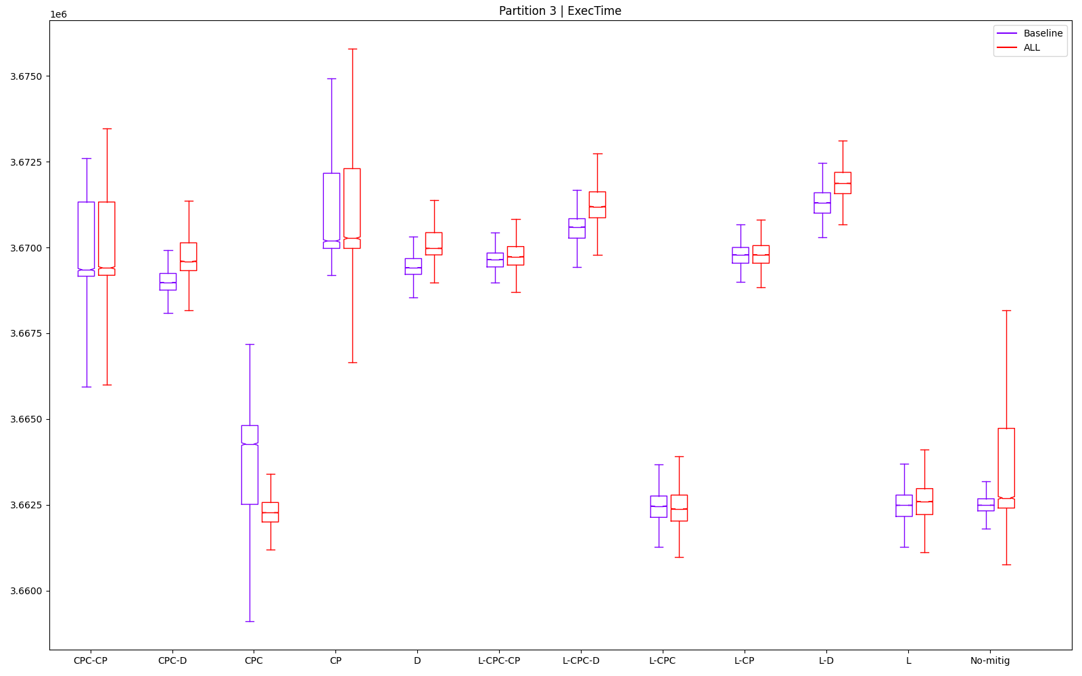
 |  |  |  |  |  |  |  |  |  |  |  |  |  |  | L | 3 | 3 | 2 | 3 | 11 | 11 |  | 0 | 10 | 0 | 0 | 2 | 0 | 12
 |  |  |  |  |  |  |  |  |  |  |  |  |  |  | L-CP | 7 | 6 | 5 | 8 | 8 | 10 |  | 0 | 7 | 0 | 0 | 5 | 0 | 12
 |  |  |  |  |  |  |  |  |  |  |  |  |  |  | L-CPC | 1 | 2 | 1 | 2 | 10 | 9 |  | 0 | 11 | 0 | 0 | 3 | 0 | 14
 |  |  |  |  |  |  |  |  |  |  |  |  |  |  | L-CPC-CP | 8 | 8 | 6 | 7 | 9 | 12 |  | 0 | 5 | 0 | 0 | 4 | 0 | 9
 |  |  |  |  |  |  |  |  |  |  |  |  |  |  | L-CPC-D | 11 | 11 | 10 | 11 | 7 | 7 |  | 0 | 2 | 0 | 0 | 6 | 0 | 8
 |  |  |  |  |  |  |  |  |  |  |  |  |  |  | L-D | 12 | 9 | 12 | 12 | 6 | 6 |  | 0 | 4 | 0 | 0 | 7 | 0 | 11
 |  |  |  |  |  |  |  |  |  |  |  |  |  |  | No-mitig | 4 | 4 | 4 | 4 | 5 | 1 |  | 0 | 9 | 0 | 0 | 8 | 0 | 17

P4
partId | metric | type | mitig | min | max | mean | median | stdev | outliers (val) | outliers (%) | 105 | CONFIG: OFFSET | 105 | FROM THIS COL, DON'T TOUCH ANYTHING!! USED TO COMPUTE RESULTS |  |  | min | max | mean | median | stdev | outliers (val)
4 | ExecTime | ALL | CP | 6504189 | 6517595 | 6509524.255 | 6509379 | 1781.781307 | 112 | 1.12 | 107 |  |  |  | 1 |  | L-CPC | L | L-CPC | L-CPC | CPC-CP | D
4 | ExecTime | ALL | CPC | 6442216 | 6468946 | 6449437.864 | 6449244 | 2388.936393 | 181 | 1.81 | 109 |  |  |  | 2 |  | L | CPC | L | L | L-CP | L-CP
4 | ExecTime | ALL | CPC-CP | 6500513 | 6511838 | 6505839.847 | 6505838 | 1280.45936 | 118 | 1.18 | 111 |  |  |  | 3 |  | CPC | L-CPC | CPC | CPC | L-CPC-CP | L-D
4 | ExecTime | ALL | CPC-D | 6573000 | 6584406 | 6578043.549 | 6578000 | 1544.206236 | 116 | 1.16 | 113 |  |  |  | 4 |  | No-mitig | No-mitig | No-mitig | No-mitig | CPC-D | L-CPC-D
4 | ExecTime | ALL | D | 6581000 | 6597297 | 6587606.054 | 6587432 | 2202.357797 | 60 | 0.6 | 115 |  |  |  | 5 |  | CPC-CP | CPC-CP | CPC-CP | CPC-CP | CP | L-CPC-CP
4 | ExecTime | ALL | L | 6440865 | 6468729 | 6447997.559 | 6447919 | 2370.78761 | 162 | 1.62 | 117 |  |  |  | 6 |  | L-CP | L-CP | L-CP | L-CP | L-CPC-D | CP
4 | ExecTime | ALL | L-CP | 6504027 | 6514054 | 6508953.78 | 6508919 | 1285.824363 | 71 | 0.71 | 119 |  |  |  | 7 |  | CP | L-CPC-CP | L-CPC-CP | L-CPC-CP | D | CPC-D
4 | ExecTime | ALL | L-CPC | 6436621 | 6469892 | 6446934.035 | 6446784 | 2649.83457 | 125 | 1.25 | 121 |  |  |  | 8 |  | L-CPC-CP | CP | CP | CP | L | CPC-CP
4 | ExecTime | ALL | L-CPC-CP | 6504703 | 6514351 | 6509022.875 | 6509027 | 1337.296801 | 79 | 0.79 | 123 |  |  |  | 9 |  | CPC-D | CPC-D | CPC-D | CPC-D | CPC | L-CPC
4 | ExecTime | ALL | L-CPC-D | 6597568 | 6613648 | 6604322.381 | 6604216 | 2035.962985 | 77 | 0.77 | 125 |  |  |  | 10 |  | D | D | D | D | L-CPC | No-mitig
4 | ExecTime | ALL | L-D | 6606945 | 6629459 | 6615975.951 | 6615784 | 2858.431907 | 74 | 0.74 | 127 |  |  |  | 11 |  | L-CPC-D | L-CPC-D | L-CPC-D | L-CPC-D | L-D | L
4 | ExecTime | ALL | No-mitig | 6448000 | 6485054 | 6458927.538 | 6458757 | 3027.988374 | 129 | 1.29 | 129 |  |  |  | 12 |  | L-D | L-D | L-D | L-D | No-mitig | CPC
A | B | C | D | E | F | G | H | I | J | K

Best for | 1 | 2 | 3 | 4 | 5 | 6 | 7 | 8 | 9 | 10 | 11 | 12
min | L-CPC | L | CPC | No-mitig | CPC-CP | L-CP | CP | L-CPC-CP | CPC-D | D | L-CPC-D | L-D |  |  | min |  | max |  | mean |  | median |  | stdev |  | outliers (val)
max | L | CPC | L-CPC | No-mitig | CPC-CP | L-CP | L-CPC-CP | CP | CPC-D | D | L-CPC-D | L-D |  |  | L-CPC | 6436621 | L | 6468729 | L-CPC | 6446934.0354 | L-CPC | 6446784 | CPC-CP | 1280.4593598 | D | 60
mean | L-CPC | L | CPC | No-mitig | CPC-CP | L-CP | L-CPC-CP | CP | CPC-D | D | L-CPC-D | L-D |  |  | L | 6440865 | CPC | 6468946 | L | 6447997.5586 | L | 6447919 | L-CP | 1285.8243629 | L-CP | 71
median | L-CPC | L | CPC | No-mitig | CPC-CP | L-CP | L-CPC-CP | CP | CPC-D | D | L-CPC-D | L-D |  |  | CPC | 6442216 | L-CPC | 6469892 | CPC | 6449437.8645 | CPC | 6449244 | L-CPC-CP | 1337.2968008 | L-D | 74
stdev | CPC-CP | L-CP | L-CPC-CP | CPC-D | CP | L-CPC-D | D | L | CPC | L-CPC | L-D | No-mitig |  |  | No-mitig | 6448000 | No-mitig | 6485054 | No-mitig | 6458927.5381 | No-mitig | 6458757 | CPC-D | 1544.2062358 | L-CPC-D | 77
outliers (val) | D | L-CP | L-D | L-CPC-D | L-CPC-CP | CP | CPC-D | CPC-CP | L-CPC | No-mitig | L | CPC |  |  | CPC-CP | 6500513 | CPC-CP | 6511838 | CPC-CP | 6505839.847 | CPC-CP | 6505838 | CP | 1781.7813073 | L-CPC-CP | 79
 |  |  |  |  |  |  |  |  |  |  |  |  |  |  | L-CP | 6504027 | L-CP | 6514054 | L-CP | 6508953.7805 | L-CP | 6508919 | L-CPC-D | 2035.962985 | CP | 112
 |  |  |  |  |  |  |  |  |  |  |  |  |  |  | CP | 6504189 | L-CPC-CP | 6514351 | L-CPC-CP | 6509022.8751 | L-CPC-CP | 6509027 | D | 2202.3577971 | CPC-D | 116
Best according to objectives: |  |  | Comparison to no-mitig |  | min | max | mean | median | stdev | outliers (val) |  |  |  |  | L-CPC-CP | 6504703 | CP | 6517595 | CP | 6509524.2548 | CP | 6509379 | L | 2370.7876104 | CPC-CP | 118
CPC-CP | 20 |  | CP |  | 100.8714175 | 100.5017846 | 100.783361 | 100.7837731 | 58.84373014 | 86.82170543 |  |  |  |  | CPC-D | 6573000 | CPC-D | 6584406 | CPC-D | 6578043.5491 | CPC-D | 6578000 | CPC | 2388.9363926 | L-CPC | 125
L-CP | 18 |  | CPC |  | 99.91029777 | 99.75161348 | 99.85307664 | 99.8527116 | 78.89516397 | 140.3100775 |  |  |  |  | D | 6581000 | D | 6597297 | D | 6587606.0543 | D | 6587432 | L-CPC | 2649.8345704 | No-mitig | 129
L | 17 |  | CPC-CP |  | 100.8144076 | 100.4130112 | 100.7263173 | 100.7289483 | 42.28745958 | 91.47286822 |  |  |  |  | L-CPC-D | 6597568 | L-CPC-D | 6613648 | L-CPC-D | 6604322.3815 | L-CPC-D | 6604216 | L-D | 2858.4319068 | L | 162
L-CPC-CP | 16 |  | CPC-D |  | 101.9385856 | 101.532015 | 101.8442073 | 101.8462221 | 50.99775974 | 89.92248062 |  |  |  |  | L-D | 6606945 | L-D | 6629459 | L-D | 6615975.9513 | L-D | 6615784 | No-mitig | 3027.9883738 | CPC | 181
CPC | 15 |  | D |  | 102.0626551 | 101.7307951 | 101.9922582 | 101.9922564 | 72.73336371 | 46.51162791
CP | 13 |  | L |  | 99.88934553 | 99.74826732 | 99.83077718 | 99.83219681 | 78.29579634 | 125.5813953
CPC-D | 13 |  | L-CP |  | 100.8689051 | 100.4471821 | 100.7745286 | 100.776651 | 42.46464002 | 55.03875969 |  |  |  |  |  | min | max | mean | median | stdev | outliers (val) |  | min | max | mean | median | stdev | outliers (val) | SUM
L-CPC | 13 |  | L-CPC |  | 99.82352667 | 99.76620087 | 99.81431124 | 99.81462377 | 87.51138523 | 96.89922481 |  |  |  |  | CP | 7 | 8 | 8 | 8 | 5 | 6 |  | 0 | 5 | 0 | 0 | 8 | 0 | 13
No-mitig | 10 |  | L-CPC-CP |  | 100.879389 | 100.4517619 | 100.7755984 | 100.7783231 | 44.16452891 | 61.24031008 |  |  |  |  | CPC | 3 | 2 | 3 | 3 | 9 | 12 |  | 0 | 11 | 0 | 0 | 4 | 0 | 15
D | 9 |  | L-CPC-D |  | 102.319603 | 101.9829287 | 102.2510679 | 102.2521206 | 67.23813746 | 59.68992248 |  |  |  |  | CPC-CP | 5 | 5 | 5 | 5 | 1 | 8 |  | 0 | 8 | 0 | 0 | 12 | 0 | 20
L-CPC-D | 9 |  | L-D |  | 102.4650279 | 102.2267355 | 102.4314937 | 102.4312263 | 94.40035938 | 57.36434109 |  |  |  |  | CPC-D | 9 | 9 | 9 | 9 | 4 | 7 |  | 0 | 4 | 0 | 0 | 9 | 0 | 13
L-D | 3 |  |  |  |  |  |  |  |  |  |  |  |  |  | D | 10 | 10 | 10 | 10 | 7 | 1 |  | 0 | 3 | 0 | 0 | 6 | 0 | 9
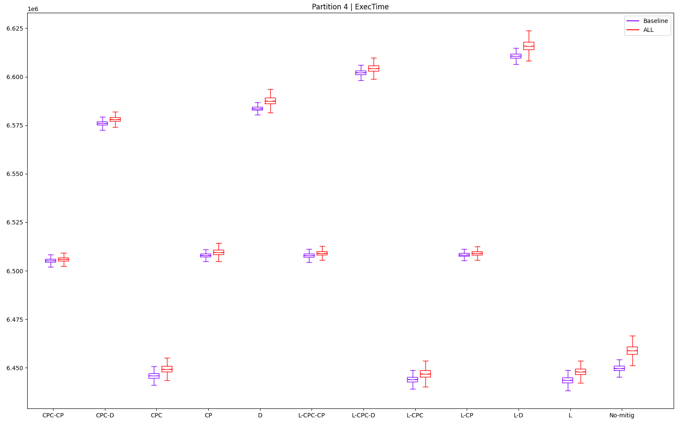
 |  |  |  |  |  |  |  |  |  |  |  |  |  |  | L | 2 | 1 | 2 | 2 | 8 | 11 |  | 0 | 12 | 0 | 0 | 5 | 0 | 17
 |  |  |  |  |  |  |  |  |  |  |  |  |  |  | L-CP | 6 | 6 | 6 | 6 | 2 | 2 |  | 0 | 7 | 0 | 0 | 11 | 0 | 18
 |  |  |  |  |  |  |  |  |  |  |  |  |  |  | L-CPC | 1 | 3 | 1 | 1 | 10 | 9 |  | 0 | 10 | 0 | 0 | 3 | 0 | 13
 |  |  |  |  |  |  |  |  |  |  |  |  |  |  | L-CPC-CP | 8 | 7 | 7 | 7 | 3 | 5 |  | 0 | 6 | 0 | 0 | 10 | 0 | 16
 |  |  |  |  |  |  |  |  |  |  |  |  |  |  | L-CPC-D | 11 | 11 | 11 | 11 | 6 | 4 |  | 0 | 2 | 0 | 0 | 7 | 0 | 9
 |  |  |  |  |  |  |  |  |  |  |  |  |  |  | L-D | 12 | 12 | 12 | 12 | 11 | 3 |  | 0 | 1 | 0 | 0 | 2 | 0 | 3
 |  |  |  |  |  |  |  |  |  |  |  |  |  |  | No-mitig | 4 | 4 | 4 | 4 | 12 | 10 |  | 0 | 9 | 0 | 0 | 1 | 0 | 10

P5
partId | metric | type | mitig | min | max | mean | median | stdev | outliers (val) | outliers (%) | 131 | CONFIG: OFFSET | 131 | FROM THIS COL, DON'T TOUCH ANYTHING!! USED TO COMPUTE RESULTS |  |  | min | max | mean | median | stdev | outliers (val)
5 | ExecTime | ALL | CP | 4647081 | 4690000 | 4656704.987 | 4656406 | 2445.084596 | 246 | 2.46 | 133 |  |  |  | 1 |  | CPC | L-CPC | CPC | CPC | L-CP | L-CPC-D
5 | ExecTime | ALL | CPC | 4532567 | 4592703 | 4544508.844 | 4543675 | 4906.215709 | 287 | 2.87 | 135 |  |  |  | 2 |  | No-mitig | L | L | L | L-CPC-CP | L-CP
5 | ExecTime | ALL | CPC-CP | 4646892 | 4660892 | 4655142.462 | 4655135 | 1664.442527 | 209 | 2.09 | 137 |  |  |  | 3 |  | L | CPC | L-CPC | L-CPC | CPC-CP | L-CPC-CP
5 | ExecTime | ALL | CPC-D | 4713460 | 4748865 | 4719150.906 | 4719108 | 1864.993221 | 92 | 0.92 | 139 |  |  |  | 4 |  | L-CPC | No-mitig | No-mitig | No-mitig | CPC-D | CPC-D
5 | ExecTime | ALL | D | 4718460 | 4773432 | 4729883.643 | 4729081.5 | 4399.004886 | 399 | 3.99 | 141 |  |  |  | 5 |  | CPC-CP | CPC-CP | CPC-CP | CPC-CP | L-CPC-D | No-mitig
5 | ExecTime | ALL | L | 4535514 | 4590892 | 4547527.883 | 4547297 | 4069.402058 | 244 | 2.44 | 143 |  |  |  | 6 |  | CP | L-CPC-CP | CP | CP | CP | CPC-CP
5 | ExecTime | ALL | L-CP | 4652216 | 4666433 | 4658999.457 | 4659054 | 1582.797637 | 58 | 0.58 | 145 |  |  |  | 7 |  | L-CP | L-CP | L-CPC-CP | L-CPC-CP | L-CPC | L-CPC
5 | ExecTime | ALL | L-CPC | 4537595 | 4590054 | 4548353.315 | 4548081 | 3931.735051 | 231 | 2.31 | 147 |  |  |  | 8 |  | L-CPC-CP | CP | L-CP | L-CP | L | L
5 | ExecTime | ALL | L-CPC-CP | 4653054 | 4665946 | 4658890.351 | 4658892 | 1609.899775 | 76 | 0.76 | 149 |  |  |  | 9 |  | CPC-D | CPC-D | CPC-D | CPC-D | L-D | CP
5 | ExecTime | ALL | L-CPC-D | 4755756 | 4773865 | 4764305.347 | 4764243 | 2185.221148 | 36 | 0.36 | 151 |  |  |  | 10 |  | D | D | D | D | D | CPC
5 | ExecTime | ALL | L-D | 4759729 | 4806433 | 4771696.915 | 4771136 | 4323.893173 | 297 | 2.97 | 153 |  |  |  | 11 |  | L-CPC-D | L-CPC-D | L-CPC-D | L-CPC-D | CPC | L-D
5 | ExecTime | ALL | No-mitig | 4532622 | 4596378 | 4548883.983 | 4548757 | 6327.895741 | 106 | 1.06 | 155 |  |  |  | 12 |  | L-D | L-D | L-D | L-D | No-mitig | D
A | B | C | D | E | F | G | H | I | J | K

Best for | 1 | 2 | 3 | 4 | 5 | 6 | 7 | 8 | 9 | 10 | 11 | 12
min | CPC | No-mitig | L | L-CPC | CPC-CP | CP | L-CP | L-CPC-CP | CPC-D | D | L-CPC-D | L-D |  |  | min |  | max |  | mean |  | median |  | stdev |  | outliers (val)
max | L-CPC | L | CPC | No-mitig | CPC-CP | L-CPC-CP | L-CP | CP | CPC-D | D | L-CPC-D | L-D |  |  | CPC | 4532567 | L-CPC | 4590054 | CPC | 4544508.8437 | CPC | 4543675 | L-CP | 1582.7976372 | L-CPC-D | 36
mean | CPC | L | L-CPC | No-mitig | CPC-CP | CP | L-CPC-CP | L-CP | CPC-D | D | L-CPC-D | L-D |  |  | No-mitig | 4532622 | L | 4590892 | L | 4547527.8832 | L | 4547297 | L-CPC-CP | 1609.8997754 | L-CP | 58
median | CPC | L | L-CPC | No-mitig | CPC-CP | CP | L-CPC-CP | L-CP | CPC-D | D | L-CPC-D | L-D |  |  | L | 4535514 | CPC | 4592703 | L-CPC | 4548353.3151 | L-CPC | 4548081 | CPC-CP | 1664.4425268 | L-CPC-CP | 76
stdev | L-CP | L-CPC-CP | CPC-CP | CPC-D | L-CPC-D | CP | L-CPC | L | L-D | D | CPC | No-mitig |  |  | L-CPC | 4537595 | No-mitig | 4596378 | No-mitig | 4548883.9831 | No-mitig | 4548757 | CPC-D | 1864.9932207 | CPC-D | 92
outliers (val) | L-CPC-D | L-CP | L-CPC-CP | CPC-D | No-mitig | CPC-CP | L-CPC | L | CP | CPC | L-D | D |  |  | CPC-CP | 4646892 | CPC-CP | 4660892 | CPC-CP | 4655142.4621 | CPC-CP | 4655135 | L-CPC-D | 2185.2211484 | No-mitig | 106
 |  |  |  |  |  |  |  |  |  |  |  |  |  |  | CP | 4647081 | L-CPC-CP | 4665946 | CP | 4656704.9871 | CP | 4656406 | CP | 2445.0845955 | CPC-CP | 209
 |  |  |  |  |  |  |  |  |  |  |  |  |  |  | L-CP | 4652216 | L-CP | 4666433 | L-CPC-CP | 4658890.351 | L-CPC-CP | 4658892 | L-CPC | 3931.7350513 | L-CPC | 231
Best according to objectives: |  |  | Comparison to no-mitig |  | min | max | mean | median | stdev | outliers (val) |  |  |  |  | L-CPC-CP | 4653054 | CP | 4690000 | L-CP | 4658999.4571 | L-CP | 4659054 | L | 4069.4020583 | L | 244
CPC-CP | 18 |  | CP |  | 102.5252271 | 102.0368647 | 102.3702738 | 102.3665586 | 38.63977372 | 232.0754717 |  |  |  |  | CPC-D | 4713460 | CPC-D | 4748865 | CPC-D | 4719150.9059 | CPC-D | 4719108 | L-D | 4323.8931734 | CP | 246
L-CP | 18 |  | CPC |  | 99.99878657 | 99.92004574 | 99.9038195 | 99.88827717 | 77.53313123 | 270.754717 |  |  |  |  | D | 4718460 | D | 4773432 | D | 4729883.6433 | D | 4729081.5 | D | 4399.0048855 | CPC | 287
L-CPC | 18 |  | CPC-CP |  | 102.5210573 | 101.4035834 | 102.3359241 | 102.3386169 | 26.30325459 | 197.1698113 |  |  |  |  | L-CPC-D | 4755756 | L-CPC-D | 4773865 | L-CPC-D | 4764305.3469 | L-CPC-D | 4764243 | CPC | 4906.2157088 | L-D | 297
L-CPC-CP | 18 |  | CPC-D |  | 103.9896996 | 103.317547 | 103.7430483 | 103.7450011 | 29.47256556 | 86.79245283 |  |  |  |  | L-D | 4759729 | L-D | 4806433 | L-D | 4771696.9153 | L-D | 4771136 | No-mitig | 6327.8957405 | D | 399
L | 16 |  | D |  | 104.100011 | 103.8520331 | 103.9789905 | 103.9642588 | 69.51765746 | 376.4150943
CPC-D | 13 |  | L |  | 100.0638041 | 99.88064515 | 99.97018829 | 99.96790332 | 64.30893025 | 230.1886792
CP | 12 |  | L-CP |  | 102.638517 | 101.5241349 | 102.4207141 | 102.4247723 | 25.013017 | 54.71698113 |  |  |  |  |  | min | max | mean | median | stdev | outliers (val) |  | min | max | mean | median | stdev | outliers (val) | SUM
CPC | 12 |  | L-CPC |  | 100.1097157 | 99.8624134 | 99.9883341 | 99.9851388 | 62.13337281 | 217.9245283 |  |  |  |  | CP | 6 | 8 | 6 | 6 | 6 | 9 |  | 0 | 5 | 0 | 0 | 7 | 0 | 12
L-CPC-D | 10 |  | L-CPC-CP |  | 102.6570052 | 101.5135396 | 102.4183155 | 102.4212109 | 25.44131322 | 71.69811321 |  |  |  |  | CPC | 1 | 3 | 1 | 1 | 11 | 10 |  | 0 | 10 | 0 | 0 | 2 | 0 | 12
No-mitig | 10 |  | L-CPC-D |  | 104.922846 | 103.8614535 | 104.735697 | 104.7372502 | 34.53314084 | 33.96226415 |  |  |  |  | CPC-CP | 5 | 5 | 5 | 5 | 3 | 6 |  | 0 | 8 | 0 | 0 | 10 | 0 | 18
D | 6 |  | L-D |  | 105.0104994 | 104.5700114 | 104.8981889 | 104.8887861 | 68.33066395 | 280.1886792 |  |  |  |  | CPC-D | 9 | 9 | 9 | 9 | 4 | 4 |  | 0 | 4 | 0 | 0 | 9 | 0 | 13
L-D | 5 |  |  |  |  |  |  |  |  |  |  |  |  |  | D | 10 | 10 | 10 | 10 | 10 | 12 |  | 0 | 3 | 0 | 0 | 3 | 0 | 6
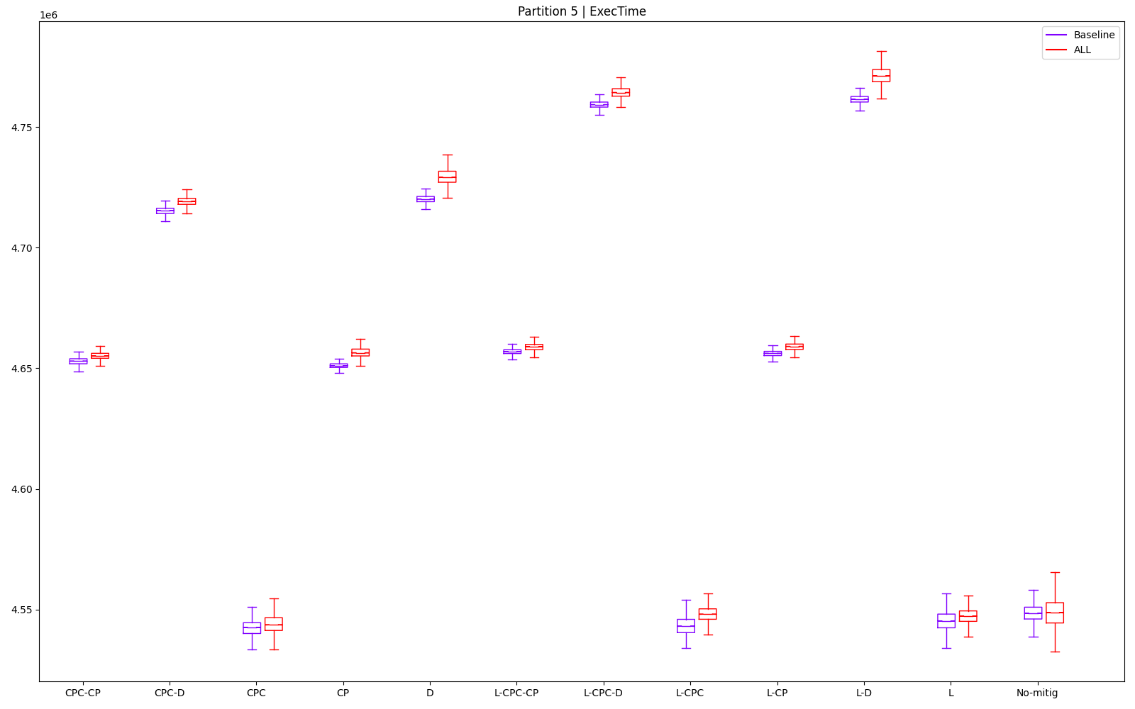
 |  |  |  |  |  |  |  |  |  |  |  |  |  |  | L | 3 | 2 | 2 | 2 | 8 | 8 |  | 0 | 11 | 0 | 0 | 5 | 0 | 16
 |  |  |  |  |  |  |  |  |  |  |  |  |  |  | L-CP | 7 | 7 | 8 | 8 | 1 | 2 |  | 0 | 6 | 0 | 0 | 12 | 0 | 18
 |  |  |  |  |  |  |  |  |  |  |  |  |  |  | L-CPC | 4 | 1 | 3 | 3 | 7 | 7 |  | 0 | 12 | 0 | 0 | 6 | 0 | 18
 |  |  |  |  |  |  |  |  |  |  |  |  |  |  | L-CPC-CP | 8 | 6 | 7 | 7 | 2 | 3 |  | 0 | 7 | 0 | 0 | 11 | 0 | 18
 |  |  |  |  |  |  |  |  |  |  |  |  |  |  | L-CPC-D | 11 | 11 | 11 | 11 | 5 | 1 |  | 0 | 2 | 0 | 0 | 8 | 0 | 10
 |  |  |  |  |  |  |  |  |  |  |  |  |  |  | L-D | 12 | 12 | 12 | 12 | 9 | 11 |  | 0 | 1 | 0 | 0 | 4 | 0 | 5
 |  |  |  |  |  |  |  |  |  |  |  |  |  |  | No-mitig | 2 | 4 | 4 | 4 | 12 | 5 |  | 0 | 9 | 0 | 0 | 1 | 0 | 10

P6
partId | metric | type | mitig | min | max | mean | median | stdev | outliers (val) | outliers (%) | 157 | CONFIG: OFFSET | 157 | FROM THIS COL, DON'T TOUCH ANYTHING!! USED TO COMPUTE RESULTS |  |  | min | max | mean | median | stdev | outliers (val)
6 | ExecTime | ALL | CP | 3868054 | 3957675 | 3870301.443 | 3869486 | 5613.271089 | 1191 | 11.91 | 159 |  |  |  | 1 |  | CPC | CPC | CPC | CPC | CPC-CP | L-CPC
6 | ExecTime | ALL | CPC | 3857892 | 3951648 | 3862911.069 | 3862513 | 5593.762844 | 299 | 2.99 | 161 |  |  |  | 2 |  | L | L-CPC | L | L | L-CPC-CP | L
6 | ExecTime | ALL | CPC-CP | 3866730 | 3956081 | 3868525.51 | 3868081 | 5457.644305 | 612 | 6.12 | 163 |  |  |  | 3 |  | L-CPC | CPC-D | L-CPC | L-CPC | CPC-D | CPC
6 | ExecTime | ALL | CPC-D | 3866622 | 3955838 | 3868671.011 | 3868082 | 5492.526146 | 780 | 7.8 | 165 |  |  |  | 4 |  | No-mitig | CPC-CP | CPC-CP | No-mitig | L-CPC-D | L-CPC-D
6 | ExecTime | ALL | D | 3867216 | 3958325 | 3870044.471 | 3868973 | 6134.97432 | 697 | 6.97 | 167 |  |  |  | 5 |  | CPC-D | L-CP | No-mitig | CPC-CP | L-CP | No-mitig
6 | ExecTime | ALL | L | 3859675 | 3958946 | 3864948.307 | 3864460 | 5774.987844 | 186 | 1.86 | 169 |  |  |  | 6 |  | CPC-CP | L-CPC-CP | CPC-D | CPC-D | L-CPC | L-CPC-CP
6 | ExecTime | ALL | L-CP | 3867432 | 3956865 | 3869325.913 | 3868730 | 5513.248991 | 822 | 8.22 | 171 |  |  |  | 7 |  | D | CP | L-CPC-CP | L-CP | CPC | L-D
6 | ExecTime | ALL | L-CPC | 3859838 | 3953270 | 3865170.645 | 3864730 | 5556.508694 | 156 | 1.56 | 173 |  |  |  | 8 |  | L-CP | No-mitig | L-CP | L-CPC-CP | CP | CPC-CP
6 | ExecTime | ALL | L-CPC-CP | 3867513 | 3957297 | 3869202.212 | 3868784 | 5470.866527 | 491 | 4.91 | 175 |  |  |  | 9 |  | L-CPC-CP | D | D | D | L | D
6 | ExecTime | ALL | L-CPC-D | 3870081 | 3961918 | 3872539.776 | 3872027 | 5506.922839 | 331 | 3.31 | 177 |  |  |  | 10 |  | CP | L | CP | CP | No-mitig | CPC-D
6 | ExecTime | ALL | L-D | 3871054 | 3964648 | 3874145.348 | 3873297 | 5965.506825 | 609 | 6.09 | 179 |  |  |  | 11 |  | L-CPC-D | L-CPC-D | L-CPC-D | L-CPC-D | L-D | L-CP
6 | ExecTime | ALL | No-mitig | 3862081 | 3957946 | 3868614.417 | 3868000 | 5777.600111 | 450 | 4.5 | 181 |  |  |  | 12 |  | L-D | L-D | L-D | L-D | D | CP
A | B | C | D | E | F | G | H | I | J | K

Best for | 1 | 2 | 3 | 4 | 5 | 6 | 7 | 8 | 9 | 10 | 11 | 12
min | CPC | L | L-CPC | No-mitig | CPC-D | CPC-CP | D | L-CP | L-CPC-CP | CP | L-CPC-D | L-D |  |  | min |  | max |  | mean |  | median |  | stdev |  | outliers (val)
max | CPC | L-CPC | CPC-D | CPC-CP | L-CP | L-CPC-CP | CP | No-mitig | D | L | L-CPC-D | L-D |  |  | CPC | 3857892 | CPC | 3951648 | CPC | 3862911.0689 | CPC | 3862513 | CPC-CP | 5457.6443055 | L-CPC | 156
mean | CPC | L | L-CPC | CPC-CP | No-mitig | CPC-D | L-CPC-CP | L-CP | D | CP | L-CPC-D | L-D |  |  | L | 3859675 | L-CPC | 3953270 | L | 3864948.3071 | L | 3864460 | L-CPC-CP | 5470.8665273 | L | 186
median | CPC | L | L-CPC | No-mitig | CPC-CP | CPC-D | L-CP | L-CPC-CP | D | CP | L-CPC-D | L-D |  |  | L-CPC | 3859838 | CPC-D | 3955838 | L-CPC | 3865170.6453 | L-CPC | 3864730 | CPC-D | 5492.5261462 | CPC | 299
stdev | CPC-CP | L-CPC-CP | CPC-D | L-CPC-D | L-CP | L-CPC | CPC | CP | L | No-mitig | L-D | D |  |  | No-mitig | 3862081 | CPC-CP | 3956081 | CPC-CP | 3868525.51 | No-mitig | 3868000 | L-CPC-D | 5506.9228389 | L-CPC-D | 331
outliers (val) | L-CPC | L | CPC | L-CPC-D | No-mitig | L-CPC-CP | L-D | CPC-CP | D | CPC-D | L-CP | CP |  |  | CPC-D | 3866622 | L-CP | 3956865 | No-mitig | 3868614.4175 | CPC-CP | 3868081 | L-CP | 5513.2489907 | No-mitig | 450
 |  |  |  |  |  |  |  |  |  |  |  |  |  |  | CPC-CP | 3866730 | L-CPC-CP | 3957297 | CPC-D | 3868671.0114 | CPC-D | 3868082 | L-CPC | 5556.5086944 | L-CPC-CP | 491
 |  |  |  |  |  |  |  |  |  |  |  |  |  |  | D | 3867216 | CP | 3957675 | L-CPC-CP | 3869202.2117 | L-CP | 3868730 | CPC | 5593.7628435 | L-D | 609
Best according to objectives: |  |  | Comparison to no-mitig |  | min | max | mean | median | stdev | outliers (val) |  |  |  |  | L-CP | 3867432 | No-mitig | 3957946 | L-CP | 3869325.9132 | L-CPC-CP | 3868784 | CP | 5613.2710893 | CPC-CP | 612
CPC-CP | 21 |  | CP |  | 100.1546576 | 99.99315301 | 100.043608 | 100.0384178 | 97.1557564 | 264.6666667 |  |  |  |  | L-CPC-CP | 3867513 | D | 3958325 | D | 3870044.4709 | D | 3868973 | L | 5774.9878443 | D | 697
CPC-D | 20 |  | CPC |  | 99.89153516 | 99.84087706 | 99.85257387 | 99.85814374 | 96.8181033 | 66.44444444 |  |  |  |  | CP | 3868054 | L | 3958946 | CP | 3870301.443 | CP | 3869486 | No-mitig | 5777.6001108 | CPC-D | 780
CPC | 18 |  | CPC-CP |  | 100.1203755 | 99.9528796 | 99.99770183 | 100.0020941 | 94.46213308 | 136 |  |  |  |  | L-CPC-D | 3870081 | L-CPC-D | 3961918 | L-CPC-D | 3872539.7765 | L-CPC-D | 3872027 | L-D | 5965.506825 | L-CP | 822
L-CPC | 18 |  | CPC-D |  | 100.1175791 | 99.94674005 | 100.0014629 | 100.00212 | 95.06587581 | 173.3333333 |  |  |  |  | L-D | 3871054 | L-D | 3964648 | L-D | 3874145.3478 | L-D | 3873297 | D | 6134.9743205 | CP | 1191
L-CPC-CP | 18 |  | D |  | 100.1329594 | 100.0095757 | 100.0369655 | 100.0251551 | 106.1855131 | 154.8888889
L-CP | 16 |  | L |  | 99.93770198 | 100.0252656 | 99.90523454 | 99.90847983 | 99.95478631 | 41.33333333
CP | 11 |  | L-CP |  | 100.1385522 | 99.97268785 | 100.0183915 | 100.0188728 | 95.42455146 | 182.6666667 |  |  |  |  |  | min | max | mean | median | stdev | outliers (val) |  | min | max | mean | median | stdev | outliers (val) | SUM
L-CPC-D | 11 |  | L-CPC |  | 99.9419225 | 99.88185791 | 99.91098177 | 99.91546019 | 96.17330012 | 34.66666667 |  |  |  |  | CP | 10 | 7 | 10 | 10 | 8 | 12 |  | 0 | 6 | 0 | 0 | 5 | 0 | 11
No-mitig | 8 |  | L-CPC-CP |  | 100.1406496 | 99.98360261 | 100.0151939 | 100.0202689 | 94.69098627 | 109.1111111 |  |  |  |  | CPC | 1 | 1 | 1 | 1 | 7 | 3 |  | 0 | 12 | 0 | 0 | 6 | 0 | 18
L | 7 |  | L-CPC-D |  | 100.2071422 | 100.1003551 | 100.1014668 | 100.1041107 | 95.315057 | 73.55555556 |  |  |  |  | CPC-CP | 6 | 4 | 4 | 5 | 1 | 8 |  | 0 | 9 | 0 | 0 | 12 | 0 | 21
D | 5 |  | L-D |  | 100.2323359 | 100.1693303 | 100.1429693 | 100.1369442 | 103.2523316 | 135.3333333 |  |  |  |  | CPC-D | 5 | 3 | 6 | 6 | 3 | 10 |  | 0 | 10 | 0 | 0 | 10 | 0 | 20
L-D | 3 |  |  |  |  |  |  |  |  |  |  |  |  |  | D | 7 | 9 | 9 | 9 | 12 | 9 |  | 0 | 4 | 0 | 0 | 1 | 0 | 5
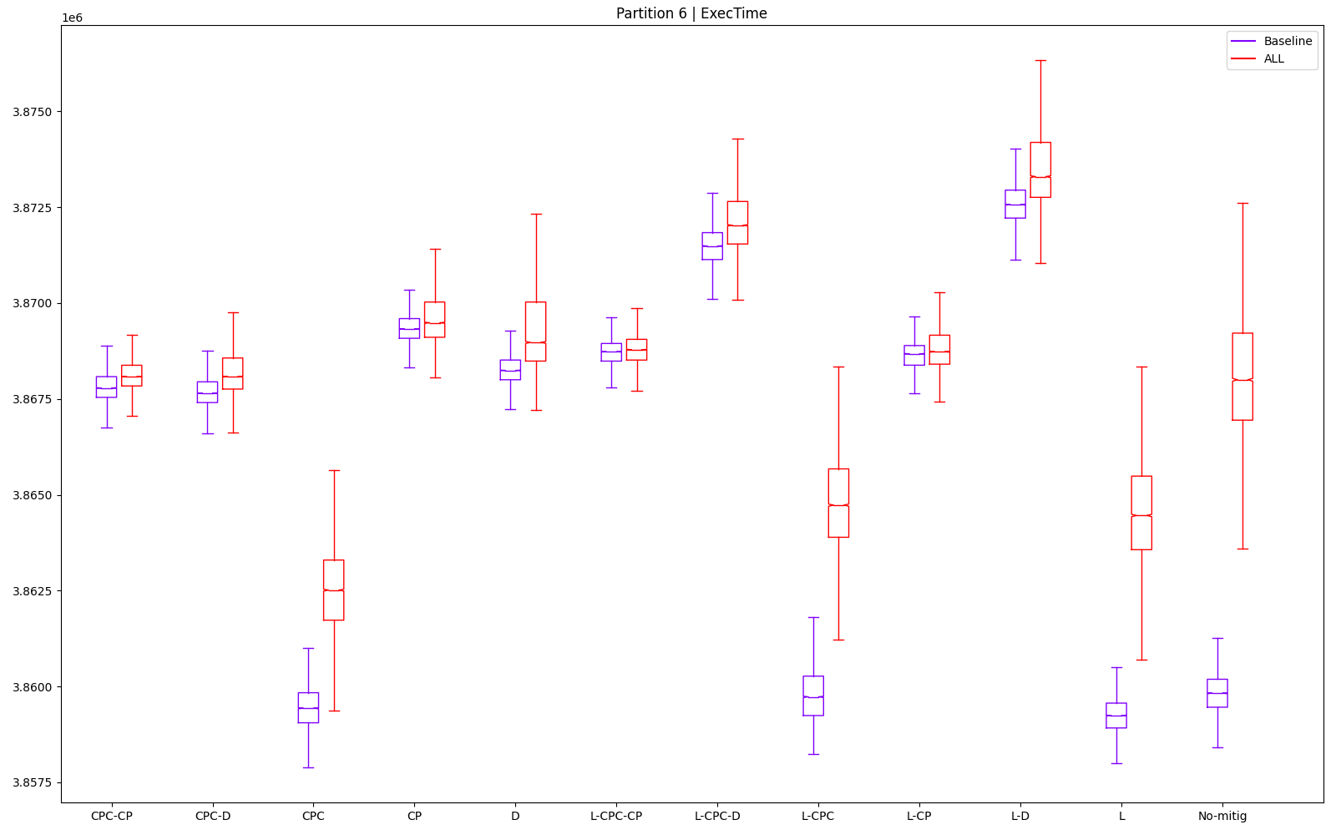
 |  |  |  |  |  |  |  |  |  |  |  |  |  |  | L | 2 | 10 | 2 | 2 | 9 | 2 |  | 0 | 3 | 0 | 0 | 4 | 0 | 7
 |  |  |  |  |  |  |  |  |  |  |  |  |  |  | L-CP | 8 | 5 | 8 | 7 | 5 | 11 |  | 0 | 8 | 0 | 0 | 8 | 0 | 16
 |  |  |  |  |  |  |  |  |  |  |  |  |  |  | L-CPC | 3 | 2 | 3 | 3 | 6 | 1 |  | 0 | 11 | 0 | 0 | 7 | 0 | 18
 |  |  |  |  |  |  |  |  |  |  |  |  |  |  | L-CPC-CP | 9 | 6 | 7 | 8 | 2 | 6 |  | 0 | 7 | 0 | 0 | 11 | 0 | 18
 |  |  |  |  |  |  |  |  |  |  |  |  |  |  | L-CPC-D | 11 | 11 | 11 | 11 | 4 | 4 |  | 0 | 2 | 0 | 0 | 9 | 0 | 11
 |  |  |  |  |  |  |  |  |  |  |  |  |  |  | L-D | 12 | 12 | 12 | 12 | 11 | 7 |  | 0 | 1 | 0 | 0 | 2 | 0 | 3
 |  |  |  |  |  |  |  |  |  |  |  |  |  |  | No-mitig | 4 | 8 | 5 | 4 | 10 | 5 |  | 0 | 5 | 0 | 0 | 3 | 0 | 8

P7
partId | metric | type | mitig | min | max | mean | median | stdev | outliers (val) | outliers (%) | 183 | CONFIG: OFFSET | 183 | FROM THIS COL, DON'T TOUCH ANYTHING!! USED TO COMPUTE RESULTS |  |  | min | max | mean | median | stdev | outliers (val)
7 | ExecTime | ALL | CP | 4928378 | 4935352 | 4929607.209 | 4929298 | 968.9423558 | 1360 | 13.6 | 185 |  |  |  | 1 |  | CPC | L-CPC | CPC | CPC | CPC-CP | CPC
7 | ExecTime | ALL | CPC | 4924081 | 4930055 | 4925422.829 | 4925351 | 551.7405256 | 444 | 4.44 | 187 |  |  |  | 2 |  | L | L | L-CPC | L-CPC | L-CP | CPC-CP
7 | ExecTime | ALL | CPC-CP | 4927676 | 4931352 | 4928745.047 | 4928703 | 384.3554458 | 511 | 5.11 | 189 |  |  |  | 3 |  | L-CPC | CPC | L | L | L-CPC | L-CPC
7 | ExecTime | ALL | CPC-D | 4928297 | 4933892 | 4929518.208 | 4929432 | 521.0526773 | 565 | 5.65 | 191 |  |  |  | 4 |  | No-mitig | CPC-CP | No-mitig | No-mitig | L | L-CPC-D
7 | ExecTime | ALL | D | 4928622 | 4935567 | 4929820.015 | 4929649 | 678.081741 | 992 | 9.92 | 193 |  |  |  | 5 |  | CPC-CP | L-CP | CPC-CP | CPC-CP | CPC-D | CPC-D
7 | ExecTime | ALL | L | 4924568 | 4929919 | 4925844.872 | 4925757 | 492.6351055 | 678 | 6.78 | 195 |  |  |  | 6 |  | L-CPC-CP | L-CPC-CP | L-CP | L-CP | CPC | L-CP
7 | ExecTime | ALL | L-CP | 4927730 | 4933190 | 4928836.814 | 4928784 | 424.942104 | 600 | 6 | 197 |  |  |  | 7 |  | L-CP | L-CPC-D | L-CPC-CP | L-CPC-CP | L-CPC-CP | L
7 | ExecTime | ALL | L-CPC | 4924622 | 4929649 | 4925810.691 | 4925730 | 490.685923 | 534 | 5.34 | 199 |  |  |  | 8 |  | CPC-D | No-mitig | CPC-D | CP | L-CPC-D | D
7 | ExecTime | ALL | L-CPC-CP | 4927676 | 4933243 | 4928985.023 | 4928838 | 591.046718 | 1118 | 11.18 | 201 |  |  |  | 9 |  | CP | CPC-D | CP | CPC-D | D | No-mitig
7 | ExecTime | ALL | L-CPC-D | 4929054 | 4933567 | 4930304.95 | 4930135 | 610.1912055 | 544 | 5.44 | 203 |  |  |  | 10 |  | D | CP | D | D | L-D | L-CPC-CP
7 | ExecTime | ALL | L-D | 4929649 | 4938108 | 4930783.915 | 4930513 | 847.9173184 | 1349 | 13.49 | 205 |  |  |  | 11 |  | L-CPC-D | D | L-CPC-D | L-CPC-D | No-mitig | L-D
7 | ExecTime | ALL | No-mitig | 4924756 | 4933811 | 4926620.075 | 4926405 | 862.8282066 | 1078 | 10.78 | 207 |  |  |  | 12 |  | L-D | L-D | L-D | L-D | CP | CP
A | B | C | D | E | F | G | H | I | J | K

Best for | 1 | 2 | 3 | 4 | 5 | 6 | 7 | 8 | 9 | 10 | 11 | 12
min | CPC | L | L-CPC | No-mitig | CPC-CP | L-CPC-CP | L-CP | CPC-D | CP | D | L-CPC-D | L-D |  |  | min |  | max |  | mean |  | median |  | stdev |  | outliers (val)
max | L-CPC | L | CPC | CPC-CP | L-CP | L-CPC-CP | L-CPC-D | No-mitig | CPC-D | CP | D | L-D |  |  | CPC | 4924081 | L-CPC | 4929649 | CPC | 4925422.8287 | CPC | 4925351 | CPC-CP | 384.35544583 | CPC | 444
mean | CPC | L-CPC | L | No-mitig | CPC-CP | L-CP | L-CPC-CP | CPC-D | CP | D | L-CPC-D | L-D |  |  | L | 4924568 | L | 4929919 | L-CPC | 4925810.6906 | L-CPC | 4925730 | L-CP | 424.94210399 | CPC-CP | 511
median | CPC | L-CPC | L | No-mitig | CPC-CP | L-CP | L-CPC-CP | CP | CPC-D | D | L-CPC-D | L-D |  |  | L-CPC | 4924622 | CPC | 4930055 | L | 4925844.8718 | L | 4925757 | L-CPC | 490.68592299 | L-CPC | 534
stdev | CPC-CP | L-CP | L-CPC | L | CPC-D | CPC | L-CPC-CP | L-CPC-D | D | L-D | No-mitig | CP |  |  | No-mitig | 4924756 | CPC-CP | 4931352 | No-mitig | 4926620.0746 | No-mitig | 4926405 | L | 492.63510549 | L-CPC-D | 544
outliers (val) | CPC | CPC-CP | L-CPC | L-CPC-D | CPC-D | L-CP | L | D | No-mitig | L-CPC-CP | L-D | CP |  |  | CPC-CP | 4927676 | L-CP | 4933190 | CPC-CP | 4928745.0468 | CPC-CP | 4928703 | CPC-D | 521.0526773 | CPC-D | 565
 |  |  |  |  |  |  |  |  |  |  |  |  |  |  | L-CPC-CP | 4927676 | L-CPC-CP | 4933243 | L-CP | 4928836.8143 | L-CP | 4928784 | CPC | 551.74052564 | L-CP | 600
 |  |  |  |  |  |  |  |  |  |  |  |  |  |  | L-CP | 4927730 | L-CPC-D | 4933567 | L-CPC-CP | 4928985.0229 | L-CPC-CP | 4928838 | L-CPC-CP | 591.04671799 | L | 678
Best according to objectives: |  |  | Comparison to no-mitig |  | min | max | mean | median | stdev | outliers (val) |  |  |  |  | CPC-D | 4928297 | No-mitig | 4933811 | CPC-D | 4929518.2077 | CP | 4929298 | L-CPC-D | 610.19120548 | D | 992
L-CPC | 22 |  | CP |  | 100.0735468 | 100.0312335 | 100.0606325 | 100.0587244 | 112.2984099 | 126.1595547 |  |  |  |  | CP | 4928378 | CPC-D | 4933892 | CP | 4929607.2093 | CPC-D | 4929432 | D | 678.08174096 | No-mitig | 1078
CPC-CP | 21 |  | CPC |  | 99.98629374 | 99.92387224 | 99.97569843 | 99.97860509 | 63.94558284 | 41.18738404 |  |  |  |  | D | 4928622 | CP | 4935352 | D | 4929820.0154 | D | 4929649 | L-D | 847.91731844 | L-CPC-CP | 1118
L | 20 |  | CPC-CP |  | 100.0592923 | 99.95016023 | 100.0431325 | 100.0466466 | 44.54599918 | 47.4025974 |  |  |  |  | L-CPC-D | 4929054 | D | 4935567 | L-CPC-D | 4930304.9505 | L-CPC-D | 4930135 | No-mitig | 862.82820665 | L-D | 1349
L-CP | 19 |  | CPC-D |  | 100.071902 | 100.0016417 | 100.058826 | 100.0614444 | 60.38892485 | 52.41187384 |  |  |  |  | L-D | 4929649 | L-D | 4938108 | L-D | 4930783.915 | L-D | 4930513 | CP | 968.9423558 | CP | 1360
CPC | 17 |  | D |  | 100.0785014 | 100.0355911 | 100.0649521 | 100.0658492 | 78.58826771 | 92.02226345
L-CPC-CP | 13 |  | L |  | 99.99618255 | 99.92111575 | 99.98426502 | 99.98684639 | 57.0953872 | 62.89424861
CPC-D | 12 |  | L-CP |  | 100.0603888 | 99.98741338 | 100.0449951 | 100.0482908 | 49.2499087 | 55.65862709 |  |  |  |  |  | min | max | mean | median | stdev | outliers (val) |  | min | max | mean | median | stdev | outliers (val) | SUM
L-CPC-D | 11 |  | L-CPC |  | 99.99727905 | 99.9156433 | 99.98357121 | 99.98629833 | 56.86948099 | 49.53617811 |  |  |  |  | CP | 9 | 10 | 9 | 8 | 12 | 12 |  | 0 | 3 | 0 | 0 | 1 | 0 | 4
No-mitig | 7 |  | L-CPC-CP |  | 100.0592923 | 99.9884876 | 100.0480035 | 100.0493869 | 68.50108903 | 103.7105751 |  |  |  |  | CPC | 1 | 3 | 1 | 1 | 6 | 1 |  | 0 | 10 | 0 | 0 | 7 | 0 | 17
D | 6 |  | L-CPC-D |  | 100.0872734 | 99.99505453 | 100.0747952 | 100.0757144 | 70.71989543 | 50.46382189 |  |  |  |  | CPC-CP | 5 | 4 | 5 | 5 | 1 | 2 |  | 0 | 9 | 0 | 0 | 12 | 0 | 21
CP | 4 |  | L-D |  | 100.0993552 | 100.0870929 | 100.0845172 | 100.0833874 | 98.27185898 | 125.1391466 |  |  |  |  | CPC-D | 8 | 9 | 8 | 9 | 5 | 5 |  | 0 | 4 | 0 | 0 | 8 | 0 | 12
L-D | 4 |  |  |  |  |  |  |  |  |  |  |  |  |  | D | 10 | 11 | 10 | 10 | 9 | 8 |  | 0 | 2 | 0 | 0 | 4 | 0 | 6
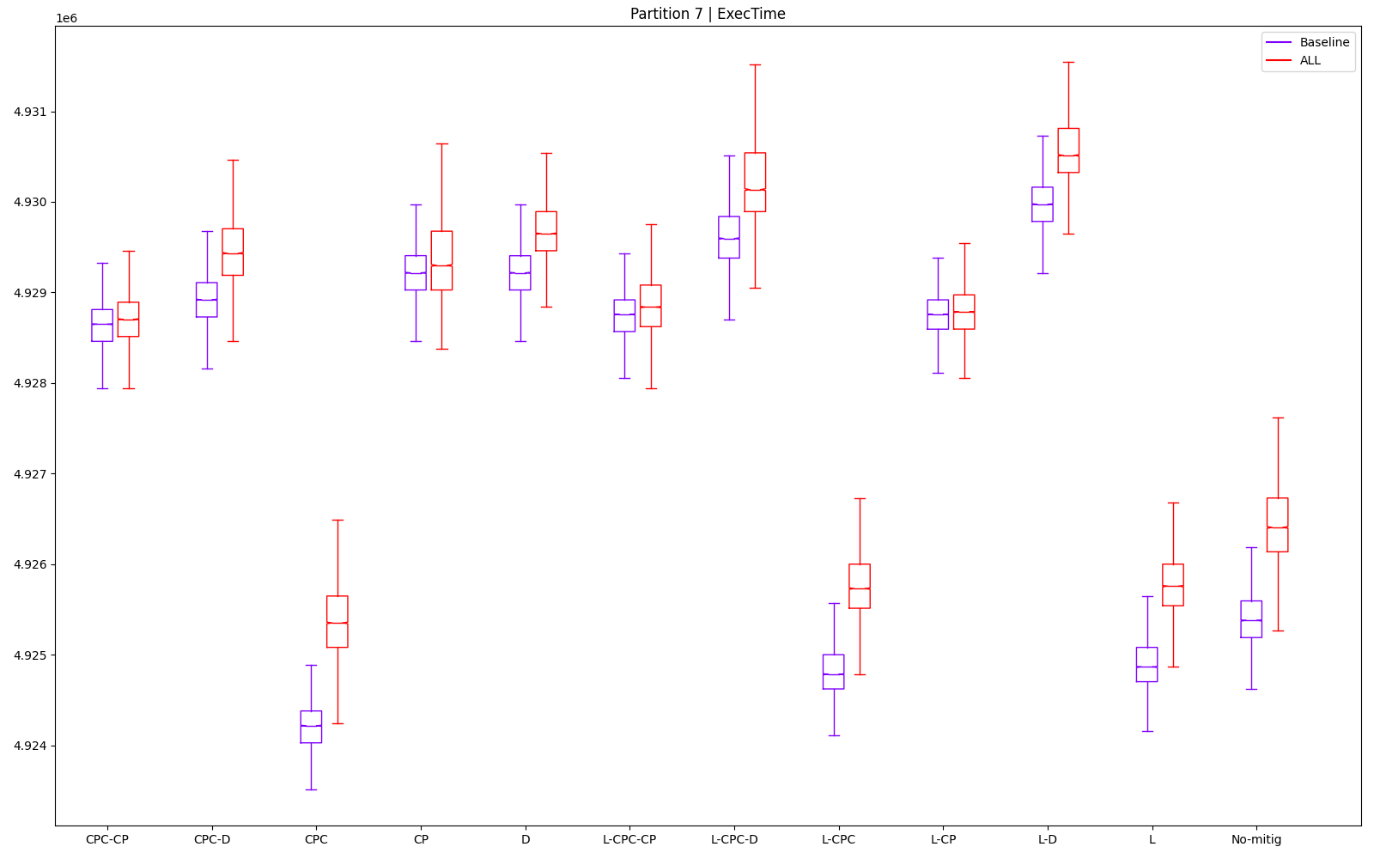
 |  |  |  |  |  |  |  |  |  |  |  |  |  |  | L | 2 | 2 | 3 | 3 | 4 | 7 |  | 0 | 11 | 0 | 0 | 9 | 0 | 20
 |  |  |  |  |  |  |  |  |  |  |  |  |  |  | L-CP | 7 | 5 | 6 | 6 | 2 | 6 |  | 0 | 8 | 0 | 0 | 11 | 0 | 19
 |  |  |  |  |  |  |  |  |  |  |  |  |  |  | L-CPC | 3 | 1 | 2 | 2 | 3 | 3 |  | 0 | 12 | 0 | 0 | 10 | 0 | 22
 |  |  |  |  |  |  |  |  |  |  |  |  |  |  | L-CPC-CP | 6 | 6 | 7 | 7 | 7 | 10 |  | 0 | 7 | 0 | 0 | 6 | 0 | 13
 |  |  |  |  |  |  |  |  |  |  |  |  |  |  | L-CPC-D | 11 | 7 | 11 | 11 | 8 | 4 |  | 0 | 6 | 0 | 0 | 5 | 0 | 11
 |  |  |  |  |  |  |  |  |  |  |  |  |  |  | L-D | 12 | 12 | 12 | 12 | 10 | 11 |  | 0 | 1 | 0 | 0 | 3 | 0 | 4
 |  |  |  |  |  |  |  |  |  |  |  |  |  |  | No-mitig | 4 | 8 | 4 | 4 | 11 | 9 |  | 0 | 5 | 0 | 0 | 2 | 0 | 7

P8
partId | metric | type | mitig | min | max | mean | median | stdev | outliers (val) | outliers (%) | 209 | CONFIG: OFFSET | 209 | FROM THIS COL, DON'T TOUCH ANYTHING!! USED TO COMPUTE RESULTS |  |  | min | max | mean | median | stdev | outliers (val)
8 | ExecTime | ALL | CP | 4329459 | 4336838 | 4330406.253 | 4330190 | 683.6094492 | 905 | 9.05 | 211 |  |  |  | 1 |  | CPC | CPC-CP | CPC-CP | CPC-CP | CPC-CP | L-CPC-D
8 | ExecTime | ALL | CPC | 4326838 | 4334865 | 4330924.06 | 4330973 | 1045.45745 | 110 | 1.1 | 213 |  |  |  | 2 |  | L-CPC | L-CP | L-CPC-CP | L-CP | L-CPC-CP | CPC-D
8 | ExecTime | ALL | CPC-CP | 4327405 | 4329784 | 4328057.288 | 4328027 | 252.5424401 | 249 | 2.49 | 215 |  |  |  | 3 |  | L | L-CPC-CP | L-CP | L-CPC-CP | L-CP | No-mitig
8 | ExecTime | ALL | CPC-D | 4330324 | 4333676 | 4331403.612 | 4331270 | 496.3290641 | 35 | 0.35 | 217 |  |  |  | 4 |  | CPC-CP | CPC-D | CP | CP | CPC-D | CPC
8 | ExecTime | ALL | D | 4333162 | 4340486 | 4335119.937 | 4334972 | 991.0521275 | 162 | 1.62 | 219 |  |  |  | 5 |  | L-CP | CPC | CPC | CPC | L-CPC-D | L-CPC
8 | ExecTime | ALL | L | 4327027 | 4335244 | 4331172.28 | 4331190 | 978.4120648 | 189 | 1.89 | 221 |  |  |  | 6 |  | L-CPC-CP | L | L | L | CP | D
8 | ExecTime | ALL | L-CP | 4327540 | 4329946 | 4328159.471 | 4328108 | 279.9882132 | 379 | 3.79 | 223 |  |  |  | 7 |  | No-mitig | L-CPC | L-CPC | CPC-D | L-CPC | L-D
8 | ExecTime | ALL | L-CPC | 4326973 | 4335271 | 4331376.686 | 4331378 | 924.2500854 | 154 | 1.54 | 225 |  |  |  | 8 |  | CP | L-CPC-D | CPC-D | L-CPC | L-D | L
8 | ExecTime | ALL | L-CPC-CP | 4327567 | 4330838 | 4328137.973 | 4328108 | 261.3264179 | 265 | 2.65 | 227 |  |  |  | 9 |  | CPC-D | CP | L-CPC-D | L-CPC-D | L | CPC-CP
8 | ExecTime | ALL | L-CPC-D | 4331162 | 4335298 | 4332438.415 | 4332324 | 628.2932192 | 20 | 0.2 | 229 |  |  |  | 10 |  | L-CPC-D | D | D | D | D | L-CPC-CP
8 | ExecTime | ALL | L-D | 4334027 | 4344892 | 4336361.665 | 4336216 | 970.0772114 | 165 | 1.65 | 231 |  |  |  | 11 |  | D | No-mitig | No-mitig | No-mitig | CPC | L-CP
8 | ExecTime | ALL | No-mitig | 4329054 | 4343108 | 4335498.921 | 4335405 | 1601.601274 | 83 | 0.83 | 233 |  |  |  | 12 |  | L-D | L-D | L-D | L-D | No-mitig | CP
A | B | C | D | E | F | G | H | I | J | K

Best for | 1 | 2 | 3 | 4 | 5 | 6 | 7 | 8 | 9 | 10 | 11 | 12
min | CPC | L-CPC | L | CPC-CP | L-CP | L-CPC-CP | No-mitig | CP | CPC-D | L-CPC-D | D | L-D |  |  | min |  | max |  | mean |  | median |  | stdev |  | outliers (val)
max | CPC-CP | L-CP | L-CPC-CP | CPC-D | CPC | L | L-CPC | L-CPC-D | CP | D | No-mitig | L-D |  |  | CPC | 4326838 | CPC-CP | 4329784 | CPC-CP | 4328057.2883 | CPC-CP | 4328027 | CPC-CP | 252.54244006 | L-CPC-D | 20
mean | CPC-CP | L-CPC-CP | L-CP | CP | CPC | L | L-CPC | CPC-D | L-CPC-D | D | No-mitig | L-D |  |  | L-CPC | 4326973 | L-CP | 4329946 | L-CPC-CP | 4328137.9728 | L-CP | 4328108 | L-CPC-CP | 261.32641793 | CPC-D | 35
median | CPC-CP | L-CP | L-CPC-CP | CP | CPC | L | CPC-D | L-CPC | L-CPC-D | D | No-mitig | L-D |  |  | L | 4327027 | L-CPC-CP | 4330838 | L-CP | 4328159.4706 | L-CPC-CP | 4328108 | L-CP | 279.98821315 | No-mitig | 83
stdev | CPC-CP | L-CPC-CP | L-CP | CPC-D | L-CPC-D | CP | L-CPC | L-D | L | D | CPC | No-mitig |  |  | CPC-CP | 4327405 | CPC-D | 4333676 | CP | 4330406.253 | CP | 4330190 | CPC-D | 496.32906406 | CPC | 110
outliers (val) | L-CPC-D | CPC-D | No-mitig | CPC | L-CPC | D | L-D | L | CPC-CP | L-CPC-CP | L-CP | CP |  |  | L-CP | 4327540 | CPC | 4334865 | CPC | 4330924.0596 | CPC | 4330973 | L-CPC-D | 628.29321921 | L-CPC | 154
 |  |  |  |  |  |  |  |  |  |  |  |  |  |  | L-CPC-CP | 4327567 | L | 4335244 | L | 4331172.2805 | L | 4331190 | CP | 683.60944924 | D | 162
 |  |  |  |  |  |  |  |  |  |  |  |  |  |  | No-mitig | 4329054 | L-CPC | 4335271 | L-CPC | 4331376.6863 | CPC-D | 4331270 | L-CPC | 924.25008537 | L-D | 165
Best according to objectives: |  |  | Comparison to no-mitig |  | min | max | mean | median | stdev | outliers (val) |  |  |  |  | CP | 4329459 | L-CPC-D | 4335298 | CPC-D | 4331403.6117 | L-CPC | 4331378 | L-D | 970.07721136 | L | 189
CPC-CP | 24 |  | CP |  | 100.0093554 | 99.85563334 | 99.88253559 | 99.87971135 | 42.68287371 | 1090.361446 |  |  |  |  | CPC-D | 4330324 | CP | 4336838 | L-CPC-D | 4332438.4154 | L-CPC-D | 4332324 | L | 978.41206483 | CPC-CP | 249
L-CP | 21 |  | CPC |  | 99.94881099 | 99.81020504 | 99.894479 | 99.89777195 | 65.27576287 | 132.5301205 |  |  |  |  | L-CPC-D | 4331162 | D | 4340486 | D | 4335119.9368 | D | 4334972 | D | 991.05212754 | L-CPC-CP | 265
L-CPC-CP | 21 |  | CPC-CP |  | 99.96190854 | 99.69321509 | 99.82835579 | 99.82981982 | 15.76812182 | 300 |  |  |  |  | D | 4333162 | No-mitig | 4343108 | No-mitig | 4335498.9213 | No-mitig | 4335405 | CPC | 1045.4574499 | L-CP | 379
CPC-D | 18 |  | CPC-D |  | 100.0293367 | 99.78282833 | 99.90554006 | 99.90462252 | 30.98955227 | 42.1686747 |  |  |  |  | L-D | 4334027 | L-D | 4344892 | L-D | 4336361.6652 | L-D | 4336216 | No-mitig | 1601.6012743 | CP | 905
L-CPC-D | 13 |  | D |  | 100.0948937 | 99.93962849 | 99.99125857 | 99.99001247 | 61.87882986 | 195.1807229
L-CPC | 12 |  | L |  | 99.95317684 | 99.81893151 | 99.90020432 | 99.90277725 | 61.08961578 | 227.7108434
CP | 11 |  | L-CP |  | 99.965027 | 99.69694514 | 99.83071266 | 99.83168816 | 17.48176763 | 456.626506 |  |  |  |  |  | min | max | mean | median | stdev | outliers (val) |  | min | max | mean | median | stdev | outliers (val) | SUM
L | 11 |  | L-CPC |  | 99.95192945 | 99.81955319 | 99.90491902 | 99.90711364 | 57.7078765 | 185.5421687 |  |  |  |  | CP | 8 | 9 | 4 | 4 | 6 | 12 |  | 0 | 4 | 0 | 0 | 7 | 0 | 11
CPC | 10 |  | L-CPC-CP |  | 99.96565069 | 99.71748342 | 99.83021681 | 99.83168816 | 16.31657155 | 319.2771084 |  |  |  |  | CPC | 1 | 5 | 5 | 5 | 11 | 4 |  | 0 | 8 | 0 | 0 | 2 | 0 | 10
D | 6 |  | L-CPC-D |  | 100.0486942 | 99.82017486 | 99.92940822 | 99.92893398 | 39.22906589 | 24.09638554 |  |  |  |  | CPC-CP | 4 | 1 | 1 | 1 | 1 | 9 |  | 0 | 12 | 0 | 0 | 12 | 0 | 24
L-D | 6 |  | L-D |  | 100.114875 | 100.0410766 | 100.0198995 | 100.0187064 | 60.56920826 | 198.7951807 |  |  |  |  | CPC-D | 9 | 4 | 8 | 7 | 4 | 2 |  | 0 | 9 | 0 | 0 | 9 | 0 | 18
No-mitig | 3 |  |  |  |  |  |  |  |  |  |  |  |  |  | D | 11 | 10 | 10 | 10 | 10 | 6 |  | 0 | 3 | 0 | 0 | 3 | 0 | 6
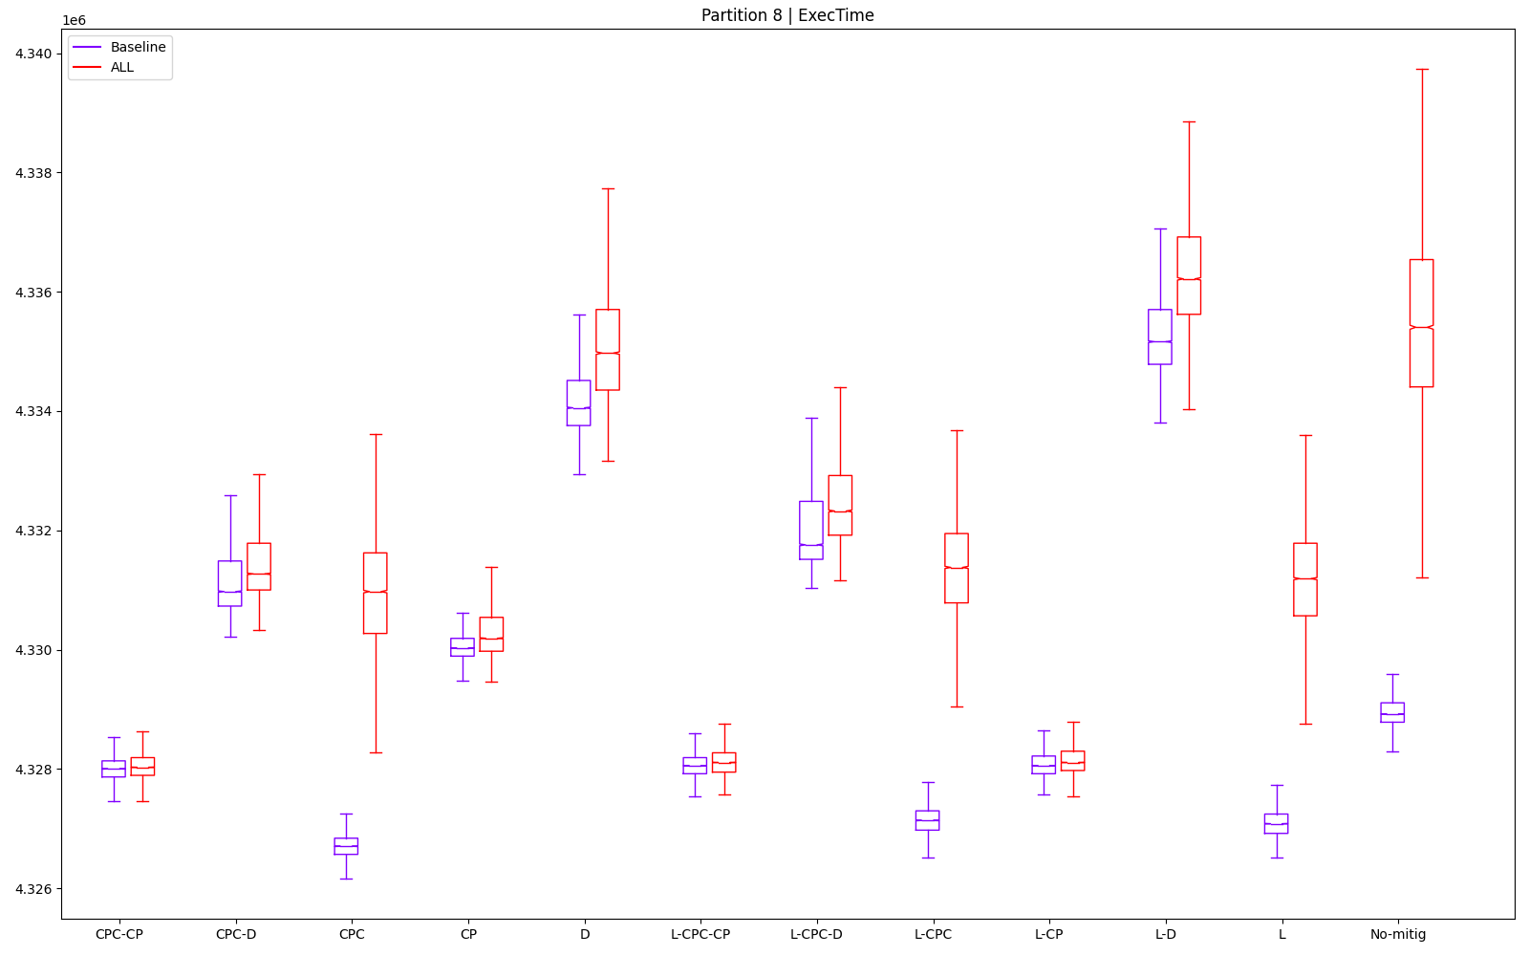
 |  |  |  |  |  |  |  |  |  |  |  |  |  |  | L | 3 | 6 | 6 | 6 | 9 | 8 |  | 0 | 7 | 0 | 0 | 4 | 0 | 11
 |  |  |  |  |  |  |  |  |  |  |  |  |  |  | L-CP | 5 | 2 | 3 | 2 | 3 | 11 |  | 0 | 11 | 0 | 0 | 10 | 0 | 21
 |  |  |  |  |  |  |  |  |  |  |  |  |  |  | L-CPC | 2 | 7 | 7 | 8 | 7 | 5 |  | 0 | 6 | 0 | 0 | 6 | 0 | 12
 |  |  |  |  |  |  |  |  |  |  |  |  |  |  | L-CPC-CP | 6 | 3 | 2 | 3 | 2 | 10 |  | 0 | 10 | 0 | 0 | 11 | 0 | 21
 |  |  |  |  |  |  |  |  |  |  |  |  |  |  | L-CPC-D | 10 | 8 | 9 | 9 | 5 | 1 |  | 0 | 5 | 0 | 0 | 8 | 0 | 13
 |  |  |  |  |  |  |  |  |  |  |  |  |  |  | L-D | 12 | 12 | 12 | 12 | 8 | 7 |  | 0 | 1 | 0 | 0 | 5 | 0 | 6
 |  |  |  |  |  |  |  |  |  |  |  |  |  |  | No-mitig | 7 | 11 | 11 | 11 | 12 | 3 |  | 0 | 2 | 0 | 0 | 1 | 0 | 3

P9
partId | metric | type | mitig | min | max | mean | median | stdev | outliers (val) | outliers (%) | 235 | CONFIG: OFFSET | 235 | FROM THIS COL, DON'T TOUCH ANYTHING!! USED TO COMPUTE RESULTS |  |  | min | max | mean | median | stdev | outliers (val)
9 | ExecTime | ALL | CP | 6502621 | 6519054 | 6509233.015 | 6509000 | 1978.575973 | 181 | 1.81 | 237 |  |  |  | 1 |  | CPC | CPC | CPC | CPC | CPC-CP | L-D
9 | ExecTime | ALL | CPC | 6457784 | 6470406 | 6462638.563 | 6462486 | 1789.673036 | 78 | 0.78 | 239 |  |  |  | 2 |  | No-mitig | L-CPC | L | L-CPC | L-CPC-CP | L-CPC-D
9 | ExecTime | ALL | CPC-CP | 6497189 | 6506676 | 6500071.575 | 6500000 | 1077.108349 | 124 | 1.24 | 241 |  |  |  | 3 |  | L | L | L-CPC | L | CPC | L
9 | ExecTime | ALL | CPC-D | 6507594 | 6527648 | 6513204.966 | 6513162 | 2127.773361 | 88 | 0.88 | 243 |  |  |  | 4 |  | L-CPC | No-mitig | No-mitig | No-mitig | CP | L-CP
9 | ExecTime | ALL | D | 6509189 | 6535162 | 6519180.554 | 6519027 | 2721.770525 | 290 | 2.9 | 245 |  |  |  | 5 |  | CPC-CP | CPC-CP | CPC-CP | CPC-CP | L-CP | L-CPC-CP
9 | ExecTime | ALL | L | 6459541 | 6478081 | 6467496.696 | 6467540 | 2323.861497 | 44 | 0.44 | 247 |  |  |  | 6 |  | CP | L-CPC-CP | L-CPC-CP | L-CPC-CP | CPC-D | CPC
9 | ExecTime | ALL | L-CP | 6503946 | 6515973 | 6508591.835 | 6508324 | 2025.23816 | 55 | 0.55 | 249 |  |  |  | 7 |  | L-CPC-CP | L-CP | L-CP | L-CP | L | CPC-D
9 | ExecTime | ALL | L-CPC | 6459811 | 6477054 | 6467560.733 | 6467378 | 2465.225773 | 155 | 1.55 | 251 |  |  |  | 8 |  | L-CP | CP | CP | CP | L-CPC | No-mitig
9 | ExecTime | ALL | L-CPC-CP | 6503676 | 6515567 | 6508031.046 | 6507946 | 1724.608883 | 62 | 0.62 | 253 |  |  |  | 9 |  | CPC-D | CPC-D | CPC-D | CPC-D | No-mitig | CPC-CP
9 | ExecTime | ALL | L-CPC-D | 6517027 | 6535594 | 6526067.19 | 6525919 | 2757.192176 | 26 | 0.26 | 255 |  |  |  | 10 |  | D | D | D | D | D | L-CPC
9 | ExecTime | ALL | L-D | 6518514 | 6545297 | 6533110.133 | 6532702.5 | 3755.401907 | 5 | 0.05 | 257 |  |  |  | 11 |  | L-CPC-D | L-CPC-D | L-CPC-D | L-CPC-D | L-CPC-D | CP
9 | ExecTime | ALL | No-mitig | 6459514 | 6482325 | 6469561.373 | 6469649 | 2648.073844 | 116 | 1.16 | 259 |  |  |  | 12 |  | L-D | L-D | L-D | L-D | L-D | D
A | B | C | D | E | F | G | H | I | J | K

Best for | 1 | 2 | 3 | 4 | 5 | 6 | 7 | 8 | 9 | 10 | 11 | 12
min | CPC | No-mitig | L | L-CPC | CPC-CP | CP | L-CPC-CP | L-CP | CPC-D | D | L-CPC-D | L-D |  |  | min |  | max |  | mean |  | median |  | stdev |  | outliers (val)
max | CPC | L-CPC | L | No-mitig | CPC-CP | L-CPC-CP | L-CP | CP | CPC-D | D | L-CPC-D | L-D |  |  | CPC | 6457784 | CPC | 6470406 | CPC | 6462638.5627 | CPC | 6462486 | CPC-CP | 1077.1083493 | L-D | 5
mean | CPC | L | L-CPC | No-mitig | CPC-CP | L-CPC-CP | L-CP | CP | CPC-D | D | L-CPC-D | L-D |  |  | No-mitig | 6459514 | L-CPC | 6477054 | L | 6467496.6961 | L-CPC | 6467378 | L-CPC-CP | 1724.6088828 | L-CPC-D | 26
median | CPC | L-CPC | L | No-mitig | CPC-CP | L-CPC-CP | L-CP | CP | CPC-D | D | L-CPC-D | L-D |  |  | L | 6459541 | L | 6478081 | L-CPC | 6467560.7332 | L | 6467540 | CPC | 1789.6730358 | L | 44
stdev | CPC-CP | L-CPC-CP | CPC | CP | L-CP | CPC-D | L | L-CPC | No-mitig | D | L-CPC-D | L-D |  |  | L-CPC | 6459811 | No-mitig | 6482325 | No-mitig | 6469561.3732 | No-mitig | 6469649 | CP | 1978.5759726 | L-CP | 55
outliers (val) | L-D | L-CPC-D | L | L-CP | L-CPC-CP | CPC | CPC-D | No-mitig | CPC-CP | L-CPC | CP | D |  |  | CPC-CP | 6497189 | CPC-CP | 6506676 | CPC-CP | 6500071.5754 | CPC-CP | 6500000 | L-CP | 2025.2381602 | L-CPC-CP | 62
 |  |  |  |  |  |  |  |  |  |  |  |  |  |  | CP | 6502621 | L-CPC-CP | 6515567 | L-CPC-CP | 6508031.0456 | L-CPC-CP | 6507946 | CPC-D | 2127.7733612 | CPC | 78
 |  |  |  |  |  |  |  |  |  |  |  |  |  |  | L-CPC-CP | 6503676 | L-CP | 6515973 | L-CP | 6508591.8354 | L-CP | 6508324 | L | 2323.8614966 | CPC-D | 88
Best according to objectives: |  |  | Comparison to no-mitig |  | min | max | mean | median | stdev | outliers (val) |  |  |  |  | L-CP | 6503946 | CP | 6519054 | CP | 6509233.0151 | CP | 6509000 | L-CPC | 2465.2257726 | No-mitig | 116
CPC | 22 |  | CP |  | 100.6673412 | 100.5666023 | 100.6132045 | 100.6082401 | 74.71755281 | 156.0344828 |  |  |  |  | CPC-D | 6507594 | CPC-D | 6527648 | CPC-D | 6513204.9661 | CPC-D | 6513162 | No-mitig | 2648.0738438 | CPC-CP | 124
CPC-CP | 20 |  | CPC |  | 99.9732178 | 99.81613079 | 99.89299413 | 99.88928302 | 67.58395503 | 67.24137931 |  |  |  |  | D | 6509189 | D | 6535162 | D | 6519180.5544 | D | 6519027 | D | 2721.7705246 | L-CPC | 155
L-CPC-CP | 18 |  | CPC-CP |  | 100.5832482 | 100.3756523 | 100.4715961 | 100.469129 | 40.67516289 | 106.8965517 |  |  |  |  | L-CPC-D | 6517027 | L-CPC-D | 6535594 | L-CPC-D | 6526067.1904 | L-CPC-D | 6525919 | L-CPC-D | 2757.192176 | CP | 181
L | 16 |  | CPC-D |  | 100.7443284 | 100.6991781 | 100.6745989 | 100.6725713 | 80.35173816 | 75.86206897 |  |  |  |  | L-D | 6518514 | L-D | 6545297 | L-D | 6533110.1326 | L-D | 6532702.5 | L-D | 3755.4019066 | D | 290
L-CPC | 16 |  | D |  | 100.7690207 | 100.8150933 | 100.7669636 | 100.7632253 | 102.7830297 | 250
CP | 14 |  | L |  | 100.000418 | 99.93452966 | 99.96808629 | 99.96740163 | 87.75667273 | 37.93103448
L-CP | 14 |  | L-CP |  | 100.6878536 | 100.519073 | 100.6032938 | 100.5977913 | 76.47967087 | 47.4137931 |  |  |  |  |  | min | max | mean | median | stdev | outliers (val) |  | min | max | mean | median | stdev | outliers (val) | SUM
No-mitig | 13 |  | L-CPC |  | 100.0045979 | 99.91868658 | 99.96907611 | 99.96489763 | 93.09505392 | 133.6206897 |  |  |  |  | CP | 6 | 8 | 8 | 8 | 4 | 11 |  | 0 | 5 | 0 | 0 | 9 | 0 | 14
CPC-D | 11 |  | L-CPC-CP |  | 100.6836737 | 100.5128098 | 100.5946257 | 100.5919487 | 65.12691808 | 53.44827586 |  |  |  |  | CPC | 1 | 1 | 1 | 1 | 3 | 6 |  | 0 | 12 | 0 | 0 | 10 | 0 | 22
D | 6 |  | L-CPC-D |  | 100.8903611 | 100.8217576 | 100.8734103 | 100.8697535 | 104.120668 | 22.4137931 |  |  |  |  | CPC-CP | 5 | 5 | 5 | 5 | 1 | 9 |  | 0 | 8 | 0 | 0 | 12 | 0 | 20
L-CPC-D | 4 |  | L-D |  | 100.9133814 | 100.9714416 | 100.9822731 | 100.9746047 | 141.8163589 | 4.310344828 |  |  |  |  | CPC-D | 9 | 9 | 9 | 9 | 6 | 7 |  | 0 | 4 | 0 | 0 | 7 | 0 | 11
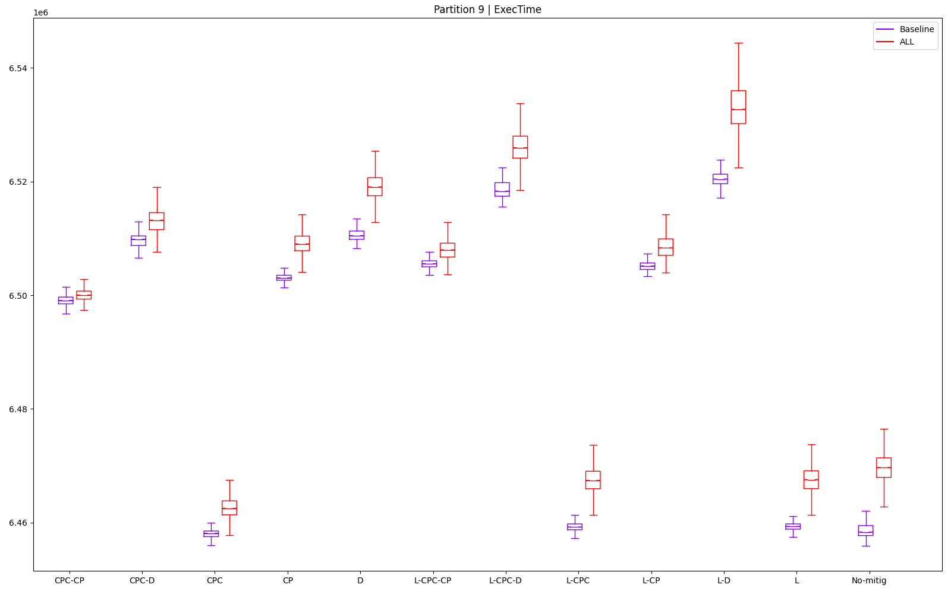
L-D | 2 |  |  |  |  |  |  |  |  |  |  |  |  |  | D | 10 | 10 | 10 | 10 | 10 | 12 |  | 0 | 3 | 0 | 0 | 3 | 0 | 6
 |  |  |  |  |  |  |  |  |  |  |  |  |  |  | L | 3 | 3 | 2 | 3 | 7 | 3 |  | 0 | 10 | 0 | 0 | 6 | 0 | 16
 |  |  |  |  |  |  |  |  |  |  |  |  |  |  | L-CP | 8 | 7 | 7 | 7 | 5 | 4 |  | 0 | 6 | 0 | 0 | 8 | 0 | 14
 |  |  |  |  |  |  |  |  |  |  |  |  |  |  | L-CPC | 4 | 2 | 3 | 2 | 8 | 10 |  | 0 | 11 | 0 | 0 | 5 | 0 | 16
 |  |  |  |  |  |  |  |  |  |  |  |  |  |  | L-CPC-CP | 7 | 6 | 6 | 6 | 2 | 5 |  | 0 | 7 | 0 | 0 | 11 | 0 | 18
 |  |  |  |  |  |  |  |  |  |  |  |  |  |  | L-CPC-D | 11 | 11 | 11 | 11 | 11 | 2 |  | 0 | 2 | 0 | 0 | 2 | 0 | 4
 |  |  |  |  |  |  |  |  |  |  |  |  |  |  | L-D | 12 | 12 | 12 | 12 | 12 | 1 |  | 0 | 1 | 0 | 0 | 1 | 0 | 2
 |  |  |  |  |  |  |  |  |  |  |  |  |  |  | No-mitig | 2 | 4 | 4 | 4 | 9 | 8 |  | 0 | 9 | 0 | 0 | 4 | 0 | 13

